全体サマリ
20250601_0601vs瓊浦

デバイスID | 選手名 | ポジション | 計測開始（JST） | 計測終了（JST） | 計測時間 (hh:mm:ss) | 走行距離(m) | %HIR | ハイスピード 距離(m) | スプリント回数 (24.00km/h) | スプリント回数 (20.00km/h) | スプリント回数 (18.00km/h) | スプリント 距離(m) (24.00km/h) | スプリント距離(m) (20.00km/h) | スプリント距離(m) (18.00km/h) | ZONE別走行距離（m） |  |  |  |  |  | 1分毎走行距離(m) | 平均速度（km/h） | 今回最高 速度（km/h） | 高強度 エフォート | 加速回数 (3.0m/s^2) | 加速回数 (2.5m/s^2) | 加速回数 (2.0m/s^2) | 加速度max (m/s^2) | 減速回数 (3.0m/s^2) | 減速回数 (2.5m/s^2) | 減速回数 (2.0m/s^2) | 減速度max (m/s^2) | インパクト回数 |  |  |  |  |  | HMLD(m) | HML/min | HMLC | 消費カロリー (速度)
 |  |  |  |  |  |  |  |  |  |  |  |  |  |  | -5.4km/h | 5.4km/h-12.6km/h | 12.6km/h-18.0km/h | 18.0km/h-23.4km/h | 23.4km/h-28.8km/h | 28.8km/h- |  |  |  |  |  |  |  |  |  |  |  |  | 3G-4G | 4G-5G | 5G-6G | 6G-7G | 7G-8G | 8G-
02 | 平野 凱 | DF | 2025/06/01 12:00:02 | 2025/06/01 13:56:53 | 1:56:51 | 9,280.32 | 4.97% | 461.07 | 0 | 13 | 34 | 0.00 | 154.38 | 461.07 | 2,141.47 | 4,791.83 | 1,839.42 | 507.60 | 0.00 | 0.00 | 94.20 | 5.65 | 23.21 | 142 | 9 | 51 | 186 | 3.22 | 19 | 46 | 158 | -3.69 | 687 | 216 | 58 | 26 | 15 | 15 | 576.91 | 5.86 | 150 | 715.9
03 | 音辻 夏輝 | DF | 2025/06/01 12:00:02 | 2025/06/01 13:56:53 | 1:56:51 | 7,898.28 | 6.04% | 476.68 | 5 | 21 | 30 | 60.46 | 277.18 | 476.68 | 1,698.69 | 4,467.00 | 1,236.29 | 411.51 | 84.79 | 0.00 | 80.17 | 4.81 | 27.01 | 192 | 19 | 47 | 156 | 3.67 | 21 | 60 | 145 | -4.77 | 715 | 253 | 81 | 43 | 18 | 5 | 601.39 | 6.10 | 127 | 698.2
04 | 片山 諒也 | DF | 2025/06/01 12:00:02 | 2025/06/01 13:56:53 | 1:56:51 | 7,811.87 | 5.26% | 410.98 | 5 | 13 | 24 | 50.70 | 230.35 | 410.98 | 2,227.69 | 3,938.07 | 1,197.48 | 370.10 | 78.52 | 0.00 | 79.29 | 4.76 | 25.46 | 246 | 11 | 57 | 145 | 3.90 | 20 | 46 | 113 | -4.80 | 539 | 256 | 116 | 48 | 15 | 31 | 539.77 | 5.48 | 138 | 736.6
05 | 西村 優斗 | DF | 2025/06/01 12:00:02 | 2025/06/01 13:56:53 | 1:56:51 | 9,352.99 | 4.00% | 373.99 | 3 | 12 | 24 | 33.65 | 200.72 | 373.99 | 2,433.66 | 5,014.33 | 1,507.07 | 333.66 | 64.26 | 0.00 | 94.94 | 5.70 | 26.15 | 370 | 13 | 53 | 145 | 3.58 | 18 | 55 | 131 | -4.04 | 878 | 397 | 174 | 81 | 43 | 38 | 486.29 | 4.94 | 128 | 810.7
06 | 大川 琉稀 | MF | 2025/06/01 12:00:02 | 2025/06/01 13:56:53 | 1:56:51 | 9,848.16 | 3.11% | 306.65 | 0 | 5 | 25 | 0.00 | 63.19 | 306.65 | 2,216.62 | 5,369.88 | 1,928.22 | 333.44 | 0.00 | 0.00 | 99.96 | 6.00 | 22.84 | 861 | 13 | 41 | 169 | 3.88 | 22 | 68 | 154 | -4.05 | 1,067 | 718 | 440 | 210 | 95 | 81 | 425.82 | 4.32 | 144 | 823.6
07 | 林田 一護 | MF | 2025/06/01 12:00:02 | 2025/06/01 13:56:53 | 1:56:51 | 9,720.04 | 3.57% | 347.33 | 2 | 9 | 21 | 22.06 | 136.46 | 347.33 | 2,413.16 | 5,076.55 | 1,847.50 | 337.34 | 45.50 | 0.00 | 98.66 | 5.92 | 25.43 | 1,123 | 17 | 73 | 240 | 4.00 | 31 | 96 | 249 | -4.79 | 934 | 911 | 513 | 299 | 116 | 145 | 508.77 | 5.16 | 200 | 758.2
08 | 福吉 爽生 | MF | 2025/06/01 12:00:02 | 2025/06/01 13:12:23 | 1:12:21 | 6,467.70 | 5.68% | 367.08 | 4 | 12 | 24 | 40.10 | 196.17 | 367.08 | 1,401.36 | 3,429.17 | 1,249.48 | 319.48 | 68.21 | 0.00 | 105.42 | 6.33 | 25.93 | 389 | 13 | 44 | 119 | 3.63 | 22 | 51 | 128 | -4.32 | 561 | 332 | 148 | 90 | 49 | 63 | 473.97 | 7.73 | 118 | 524.0
09 | 吉田 悠月 | FW | 2025/06/01 12:00:02 | 2025/06/01 13:56:53 | 1:56:51 | 11,048.95 | 8.99% | 993.74 | 12 | 35 | 60 | 137.16 | 596.83 | 993.74 | 2,021.36 | 5,750.21 | 2,235.90 | 839.93 | 201.55 | 0.00 | 112.15 | 6.73 | 27.27 | 687 | 28 | 91 | 242 | 3.98 | 44 | 109 | 229 | -4.76 | 1,232 | 562 | 290 | 153 | 71 | 89 | 1,230.53 | 12.49 | 256 | 804.8
10 | 山口 惺也 | FW | 2025/06/01 12:00:02 | 2025/06/01 13:56:53 | 1:56:51 | 9,740.22 | 6.19% | 603.39 | 2 | 23 | 43 | 45.24 | 315.17 | 603.39 | 1,954.36 | 5,026.20 | 2,119.91 | 560.27 | 79.48 | 0.00 | 98.87 | 5.93 | 26.71 | 871 | 12 | 61 | 214 | 3.68 | 25 | 72 | 217 | -4.15 | 946 | 628 | 398 | 218 | 119 | 97 | 748.95 | 7.60 | 184 | 840.6
11 | 深堀 龍 | FW | 2025/06/01 12:00:02 | 2025/06/01 13:04:11 | 1:04:09 | 5,805.83 | 8.32% | 482.75 | 6 | 18 | 33 | 70.45 | 259.11 | 482.75 | 1,157.43 | 2,999.83 | 1,132.81 | 408.01 | 107.75 | 0.00 | 109.23 | 6.55 | 27.09 | 368 | 20 | 69 | 167 | 3.89 | 35 | 82 | 163 | -4.66 | 548 | 256 | 130 | 74 | 36 | 67 | 651.34 | 12.25 | 181 | 451.4
12 | 大津 寛太 | FW | 2025/06/01 13:04:11 | 2025/06/01 13:56:53 | 0:52:41 | 4,231.63 | 9.68% | 409.67 | 1 | 16 | 32 | 14.06 | 198.29 | 409.67 | 753.20 | 2,053.40 | 1,004.86 | 376.99 | 43.18 | 0.00 | 93.28 | 5.60 | 25.61 | 116 | 18 | 57 | 98 | 3.85 | 26 | 52 | 103 | -4.71 | 240 | 110 | 27 | 17 | 14 | 13 | 533.79 | 11.77 | 135 | 389.7
13 | 中村 莉士 | MF | 2025/06/01 13:12:23 | 2025/06/01 13:56:53 | 0:44:30 | 4,131.90 | 7.04% | 291.02 | 1 | 10 | 16 | 15.13 | 152.20 | 291.02 | 912.57 | 1,947.12 | 968.34 | 279.76 | 24.25 | 0.00 | 111.17 | 6.67 | 24.80 | 339 | 5 | 18 | 69 | 3.69 | 12 | 30 | 63 | -4.52 | 369 | 282 | 179 | 64 | 38 | 40 | 356.51 | 9.59 | 65 | 307.9

0601vs瓊浦前半
デバイスID | 選手名 | ポジション | 計測開始（JST） | 計測終了（JST） | 計測時間 (hh:mm:ss) | 走行距離(m) | %HIR | ハイスピード 距離(m) | スプリント回数 (24.00km/h) | スプリント回数 (20.00km/h) | スプリント回数 (18.00km/h) | スプリント 距離(m) (24.00km/h) | スプリント距離(m) (20.00km/h) | スプリント距離(m) (18.00km/h) | ZONE別走行距離（m） |  |  |  |  |  | 1分毎走行距離(m) | 平均速度（km/h） | 今回最高 速度（km/h） | 高強度 エフォート | 加速回数 (3.0m/s^2) | 加速回数 (2.5m/s^2) | 加速回数 (2.0m/s^2) | 加速度max (m/s^2) | 減速回数 (3.0m/s^2) | 減速回数 (2.5m/s^2) | 減速回数 (2.0m/s^2) | 減速度max (m/s^2) | インパクト回数 |  |  |  |  |  | HMLD(m) | HML/min | HMLC | 消費カロリー (速度)
 |  |  |  |  |  |  |  |  |  |  |  |  |  |  | -5.4km/h | 5.4km/h-12.6km/h | 12.6km/h-18.0km/h | 18.0km/h-23.4km/h | 23.4km/h-28.8km/h | 28.8km/h- |  |  |  |  |  |  |  |  |  |  |  |  | 3G-4G | 4G-5G | 5G-6G | 6G-7G | 7G-8G | 8G-
02 | 平野 凱 | DF | 2025/06/01 12:00:02 | 2025/06/01 12:37:04 | 0:37:02 | 3,671.27 | 6.08% | 223.28 | 0 | 9 | 17 | 0.00 | 88.03 | 223.28 | 815.78 | 1,734.40 | 868.92 | 252.17 | 0.00 | 0.00 | 99.13 | 5.95 | 22.32 | 80 | 5 | 26 | 92 | 3.17 | 14 | 25 | 68 | -3.58 | 267 | 86 | 32 | 13 | 8 | 8 | 290.09 | 7.83 | 80 | 281.8
03 | 音辻 夏輝 | DF | 2025/06/01 12:00:02 | 2025/06/01 12:37:04 | 0:37:02 | 3,309.79 | 5.93% | 196.32 | 2 | 9 | 11 | 25.85 | 123.12 | 196.32 | 709.05 | 1,770.23 | 628.27 | 169.58 | 32.66 | 0.00 | 89.37 | 5.36 | 26.82 | 57 | 5 | 15 | 55 | 3.15 | 6 | 18 | 43 | -3.76 | 299 | 105 | 26 | 14 | 3 | 1 | 234.00 | 6.32 | 41 | 307.4
...
0601vs瓊浦延長後半
04 | 片山 諒也 | DF | 2025/06/01 13:43:51 | 2025/06/01 13:56:53 | 0:13:02 | 778.09 | 6.26% | 48.72 | 1 | 1 | 2 | 12.40 | 33.69 | 48.72 | 275.82 | 363.04 | 85.35 | 36.33 | 17.54 | 0.00 | 59.70 | 3.58 | 25.08 | 31 | 1 | 6 | 16
05 | 西村 優斗 | DF | 2025/06/01 13:43:51 | 2025/06/01 13:56:53 | 0:13:02 | 965.93 | 2.20% | 21.23 | 0 | 1 | 2 | 0.00 | 5.82 | 21.23 | 351.51 | 467.77 | 121.15 | 25.49 | 0.00 | 0.00 | 74.11 | 4.45 | 21.03 | 35 | 3 | 6 | 12
06 | 大川 琉稀 | MF | 2025/06/01 13:43:51 | 2025/06/01 13:56:53 | 0:13:02 | 1,029.06 | 1.43% | 14.72 | 0 | 0 | 2 | 0.00 | 0.00 | 14.72 | 283.16 | 519.51 | 207.62 | 18.77 | 0.00 | 0.00 | 78.96 | 4.74 | 19.14 | 99 | 1 | 2 | 21
07 | 林田 一護 | MF | 2025/06/01 13:43:51 | 2025/06/01 13:56:53 | 0:13:02 | 1,108.48 | 2.06% | 22.85 | 1 | 1 | 1 | 11.17 | 19.00 | 22.85 | 327.57 | 595.21 | 158.74 | 14.53 | 12.43 | 0.00 | 85.05 | 5.11 | 25.43 | 119 | 1 | 7 | 23
09 | 吉田 悠月 | FW | 2025/06/01 13:43:51 | 2025/06/01 13:56:53 | 0:13:02 | 1,199.75 | 3.61% | 43.30 | 1 | 1 | 4 | 10.99 | 18.45 | 43.30 | 251.70 | 697.82 | 203.70 | 34.23 | 12.29 | 0.00 | 92.05 | 5.52 | 24.90 | 69 | 5 | 9 | 31
10 | 山口 惺也 | FW | 2025/06/01 13:43:51 | 2025/06/01 13:56:53 | 0:13:02 | 1,071.83 | 6.11% | 65.52 | 0 | 2 | 4 | 0.00 | 21.86 | 65.52 | 203.73 | 498.93 | 300.37 | 68.81 | 0.00 | 0.00 | 82.24 | 4.94 | 21.32 | 91 | 2 | 8 | 31
12 | 大津 寛太 | FW | 2025/06/01 13:43:51 | 2025/06/01 13:56:53 | 0:13:02 | 1,037.68 | 9.56% | 99.25 | 0 | 5 | 8 | 0.00 | 56.17 | 99.25 | 232.81 | 542.82 | 161.73 | 93.83 | 6.50 | 0.00 | 79.62 | 4.78 | 24.13 | 43 | 7 | 19 | 24
13 | 中村 莉士 | MF | 2025/06/01 13:43:51 | 2025/06/01 13:56:53 | 0:13:02 | 1,348.57 | 9.97% | 134.45 | 1 | 4 | 7 | 15.13 | 81.20 | 134.45 | 320.46 | 589.13 | 300.57 | 114.15 | 24.25 | 0.00 | 103.47 | 6.21 | 24.80 | 127 | 0 | 6 | 26

0601vs瓊浦前半 平均ポジション |  |  |  |  | 0601vs瓊浦後半 平均ポジション |  |  |  |  |  |  |  | 0601vs瓊浦延長前半 平均ポジション |  |  |  |  |  |  |  | 0601vs瓊浦延長後半 平均ポジション
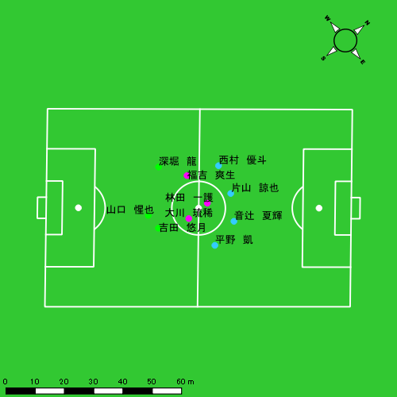 |  |  |  |  | 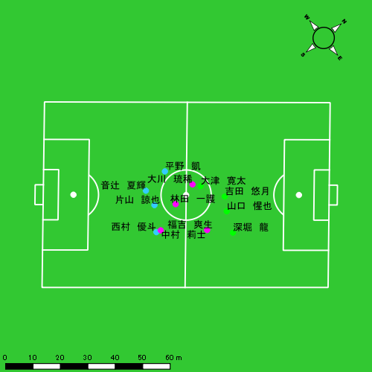 |  |  |  |  |  |  |  | 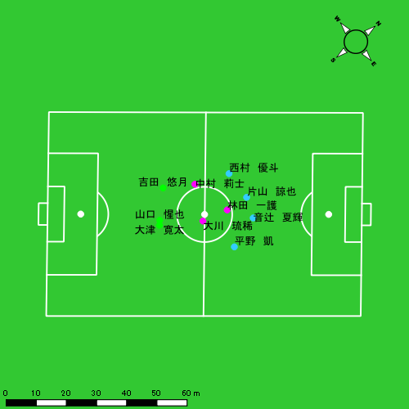 |  |  |  |  |  |  |  | 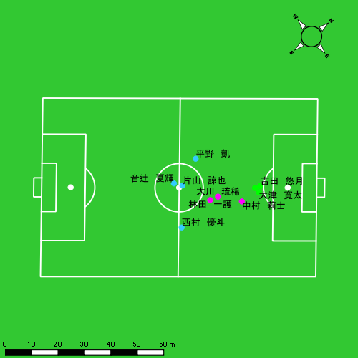

スプリント回数とハイスピード距離、加減速回数について
スプリント回数1…24.00km/hを超えた回数
スプリント回数2…20.00km/hを超えた回数
スプリント回数3…18.00km/hを超えた回数
ハイスピード距離…18.00km/hを超えた状態での移動距離
加減速回数…加速度が3.0m/s^2を超えて加速または減速した回数
加減速回数2…加速度が2.5m/s^2を超えて加速または減速した回数
加減速回数3…加速度が2.0m/s^2を超えて加速または減速した回数
前後バランス…プラス～前傾姿勢, マイナス～後傾姿勢
...

全体走行グラフ
速度ゾーングラフ

 | -5.4km/h | 5.4km/h-12.6km/h | 12.6km/h-18.0km/h | 18.0km/h-23.4km/h | 23.4km/h-28.8km/h | 28.8km/h-
平野 凱 | 2,141.47 | 4,791.83 | 1,839.42 | 507.60 | 0.00 | 0.00
音辻 夏輝 | 1,698.69 | 4,467.00 | 1,236.29 | 411.51 | 84.79 | 0.00
片山 諒也 | 2,227.69 | 3,938.07 | 1,197.48 | 370.10 | 78.52 | 0.00
西村 優斗 | 2,433.66 | 5,014.33 | 1,507.07 | 333.66 | 64.26 | 0.00
大川 琉稀 | 2,216.62 | 5,369.88 | 1,928.22 | 333.44 | 0.00 | 0.00
林田 一護 | 2,413.16 | 5,076.55 | 1,847.50 | 337.34 | 45.50 | 0.00
福吉 爽生 | 1,401.36 | 3,429.17 | 1,249.48 | 319.48 | 68.21 | 0.00
吉田 悠月 | 2,021.36 | 5,750.21 | 2,235.90 | 839.93 | 201.55 | 0.00
山口 惺也 | 1,954.36 | 5,026.20 | 2,119.91 | 560.27 | 79.48 | 0.00
深堀 龍 | 1,157.43 | 2,999.83 | 1,132.81 | 408.01 | 107.75 | 0.00
大津 寛太 | 753.20 | 2,053.40 | 1,004.86 | 376.99 | 43.18 | 0.00
中村 莉士 | 912.57 | 1,947.12 | 968.34 | 279.76 | 24.25 | 0.00

速度ゾーン（時間割合, セッション別）
速度ゾーン（時間割合詳細）
 | ZONE1 | ZONE2 | ZONE3 | ZONE4 | ZONE5 | ZONE6
0601vs瓊浦前半 | 50.48% | 38.95% | 8.71% | 1.68% | 0.19% | 0.00% | 0601vs瓊浦前半 0 - 15 | 50.57% | 38.26% | 9.08% | 1.88% | 0.21% | 0.00%
0601vs瓊浦後半 | 53.19% | 37.60% | 7.39% | 1.63% | 0.19% | 0.00% | 15 - 30 | 50.83% | 39.12% | 8.33% | 1.57% | 0.16% | 0.00%
0601vs瓊浦延長前半 | 59.31% | 32.79% | 6.29% | 1.34% | 0.27% | 0.00% | 30 - | 49.51% | 40.08% | 8.73% | 1.48% | 0.20% | 0.00%
0601vs瓊浦延長後半 | 63.93% | 29.26% | 5.60% | 1.05% | 0.16% | 0.00% | 0601vs瓊浦後半 0 - 15 | 54.12% | 36.97% | 7.04% | 1.64% | 0.23% | 0.00%
 |  |  |  |  |  |  | 15 - 30 | 56.27% | 35.38% | 6.83% | 1.40% | 0.13% | 0.00%
 |  |  |  |  |  |  | 30 - | 44.71% | 43.62% | 9.31% | 2.11% | 0.25% | 0.00%
 |  |  |  |  |  |  | 0601vs瓊浦延長前半 0 - | 59.31% | 32.79% | 6.29% | 1.34% | 0.27% | 0.00%
 |  |  |  |  |  |  | 0601vs瓊浦延長後半 0 - | 63.93% | 29.26% | 5.60% | 1.05% | 0.16% | 0.00%

合計 / 走行距離
平均 / 走行距離
0601vs瓊浦前半 0 - 15 | 15715.29 | 1463.37 | 1644.83 | 1642.43 | 1004.51 | 71.95 | 80.60 | 158.31 | 6.24% | 4.94% | 4.82% | 9.41% | 104.77 | 97.56 | 109.66 | 109.50 | 6.70 | 4.80 | 5.37 | 10.55 | 9 | 0.5 | 0.33333333333 | 2 | 98.07 | 5.68 | 2.34 | 22.78
15 - 30 | 15243.89 | 1364.43 | 1579.71 | 1682.35 | 827.21 | 57.47 | 84.22 | 114.89 | 5.32% | 4.20% | 5.35% | 6.79% | 101.63 | 90.96 | 105.31 | 112.16 | 5.51 | 3.83 | 5.61 | 7.66 | 4 | 0.25 | 0 | 1 | 54.18 | 4.33 | 0.00 | 12.28
30 - | 7460.06 | 656.53 | 790.55 | 820.76 | 381.96 | 23.84 | 15.52 | 80.01 | 4.95% | 3.61% | 1.94% | 9.75% | 106.07 | 93.35 | 112.40 | 116.70 | 5.43 | 3.39 | 2.21 | 11.38 | 3 | 0 | 0 | 1 | 31.51 | 0.00 | 0.00 | 10.50
0601vs瓊浦後半 0 - 15 | 14773.60 | 1354.55 | 1523.85 | 1594.61 | 896.44 | 79.68 | 64.17 | 128.40 | 6.05% | 6.00% | 4.21% | 7.97% | 98.49 | 90.30 | 101.59 | 106.31 | 5.98 | 5.31 | 4.28 | 8.56 | 9 | 0.5 | 1 | 1.3333333333 | 94.31 | 5.76 | 11.02 | 12.73
15 - 30 | 13478.96 | 1196.54 | 1458.07 | 1439.54 | 738.28 | 61.27 | 35.04 | 129.37 | 5.51% | 5.10% | 1.99% | 9.45% | 93.58 | 79.77 | 100.59 | 100.39 | 5.27 | 4.08 | 1.98 | 9.74 | 3 | 0.5 | 0 | 0.33333333333 | 40.12 | 5.76 | 0.00 | 5.69
30 - | 8079.69 | 722.01 | 854.39 | 876.17 | 551.67 | 40.27 | 50.71 | 79.49 | 6.45% | 5.17% | 5.77% | 8.83% | 113.80 | 101.69 | 120.34 | 123.40 | 7.77 | 5.67 | 7.14 | 11.20 | 3 | 0.5 | 0 | 0.33333333333 | 33.52 | 4.86 | 0.00 | 4.69
0601vs瓊浦延長前半 0 - | 10232.70 | 940.84 | 1041.63 | 1114.82 | 603.91 | 61.39 | 49.77 | 69.67 | 6.05% | 6.75% | 4.77% | 6.39% | 90.16 | 82.89 | 91.77 | 98.22 | 5.32 | 5.41 | 4.39 | 6.14 | 6 | 0.75 | 0.33333333333 | 0.66666666667 | 87.64 | 6.71 | 3.63 | 16.64
0601vs瓊浦延長後半 0 - | 10340.79 | 886.36 | 1162.03 | 1103.09 | 519.34 | 34.81 | 57.34 | 69.36 | 4.96% | 4.21% | 4.49% | 6.43% | 79.34 | 68.01 | 89.16 | 84.64 | 3.98 | 2.67 | 4.40 | 5.32 | 4 | 0.25 | 0.66666666667 | 0.33333333333 | 49.68 | 3.10 | 8.77 | 3.66

合計 / ハイスピード距離
平均 / ハイスピード距離

平均 / %HIR
平均 / %HIR

平均 / １分毎走行距離
平均 / １分毎走行距離

平均 / １分毎ハイスピード距離
平均 / １分毎ハイスピード距離

合計 / スプリント回数
平均 / スプリント回数

合計 / スプリント距離
平均 / スプリント距離

平野 凱
...
 | 計測開始（JST） | 計測終了（JST） | ディフェンディング サード | ミドル サード | アタッキング サード |  | ZONE1 (m, hh:mm:ss) |  | ZONE2 (m, hh:mm:ss) |  | ZONE3 (m, hh:mm:ss) |  | ZONE4 (m, hh:mm:ss) |  | ZONE5 (m, hh:mm:ss) |  | ZONE6 (m, hh:mm:ss) |  | 合計
0601vs瓊浦前半 | 2025/06/01 12:00:02 - 2025/06/01 12:15:01 |  | 26.70% | 64.67% | 8.62% | 0601vs瓊浦前半 0 - 15 | 321.68 | 0:08:25 | 661.23 | 0:04:43 | 378.74 | 0:01:29 | 120.26 | 0:00:22 | 0.00 | 0:00:00 | 0.00 | 0:00:00 | 1,481.90
 | 2025/06/01 12:15:02 - 2025/06/01 12:30:01 |  | 21.81% | 77.83% | 0.35% | 15 - 30 | 326.31 | 0:08:28 | 741.13 | 0:05:03 | 296.98 | 0:01:11 | 98.48 | 0:00:18 | 0.00 | 0:00:00 | 0.00 | 0:00:00 | 1,462.90
 | 2025/06/01 12:30:02 - 2025/06/01 12:37:03 |  | 19.07% | 78.13% | 2.80% | 30 - | 167.79 | 0:03:50 | 332.04 | 0:02:19 | 193.20 | 0:00:46 | 33.43 | 0:00:06 | 0.00 | 0:00:00 | 0.00 | 0:00:00 | 726.46
0601vs瓊浦後半 | 2025/06/01 12:48:04 - 2025/06/01 13:03:03 |  | 14.46% | 79.97% | 5.57% | 0601vs瓊浦後半 0 - 15 | 336.13 | 0:08:02 | 791.99 | 0:05:41 | 259.10 | 0:01:02 | 79.49 | 0:00:15 | 0.00 | 0:00:00 | 0.00 | 0:00:00 | 1,466.71
 | 2025/06/01 13:03:04 - 2025/06/01 13:18:03 |  | 44.52% | 46.46% | 9.03% | 15 - 30 | 254.69 | 0:08:38 | 725.60 | 0:05:07 | 252.93 | 0:01:03 | 74.18 | 0:00:13 | 0.00 | 0:00:00 | 0.00 | 0:00:00 | 1,307.39
 | 2025/06/01 13:18:04 - 2025/06/01 13:25:09 |  | 39.03% | 60.97% | 0.00% | 30 - | 146.62 | 0:03:09 | 463.31 | 0:03:14 | 147.75 | 0:00:36 | 36.09 | 0:00:07 | 0.00 | 0:00:00 | 0.00 | 0:00:00 | 793.76
0601vs瓊浦延長前半 | 2025/06/01 13:30:12 - 2025/06/01 13:41:32 |  | 33.39% | 61.59% | 5.02% | 0601vs瓊浦延長前半 0 - | 277.19 | 0:06:54 | 524.21 | 0:03:42 | 151.78 | 0:00:36 | 44.25 | 0:00:08 | 0.00 | 0:00:00 | 0.00 | 0:00:00 | 997.43
0601vs瓊浦延長後半 | 2025/06/01 13:43:51 - 2025/06/01 13:56:52 |  | 10.38% | 80.76% | 8.86% | 0601vs瓊浦延長後半 0 - | 311.07 | 0:08:22 | 552.32 | 0:03:58 | 158.94 | 0:00:38 | 21.42 | 0:00:04 | 0.00 | 0:00:00 | 0.00 | 0:00:00 | 1,043.76
 |  |  |  |  |  |  | 2,141.47 | 0:55:49 | 4,791.83 | 0:33:47 | 1,839.42 | 0:07:22 | 507.60 | 0:01:33 | 0.00 | 0:00:00 | 0.00 | 0:00:00 | 9,280.32

速度ゾーン（時間割合）グラフ
速度ゾーン（時間割合, セッション別）
速度ゾーン（時間割合詳細）
ZONE1 | ZONE2 | ZONE3 | ZONE4 | ZONE5 | ZONE6 | 0601vs瓊浦前半 | 55.98% | 32.65% | 9.29% | 2.08% | 0.00% | 0.00% | 0601vs瓊浦前半 0 - 15 | 56.17% | 31.47% | 9.94% | 2.42% | 0.00% | 0.00%
0:55:49 | 0:33:47 | 0:07:22 | 0:01:33 | 0:00:00 | 0:00:00 | 0601vs瓊浦後半 | 53.41% | 37.82% | 7.24% | 1.53% | 0.00% | 0.00% | 15 - 30 | 56.44% | 33.64% | 7.91% | 2.00% | 0.00% | 0.00%
 |  |  |  |  |  | 0601vs瓊浦延長前半 | 60.82% | 32.60% | 5.35% | 1.23% | 0.00% | 0.00% | 30 - | 54.60% | 33.03% | 10.85% | 1.52% | 0.00% | 0.00%
 |  |  |  |  |  | 0601vs瓊浦延長後半 | 64.14% | 30.46% | 4.88% | 0.51% | 0.00% | 0.00% | 0601vs瓊浦後半 0 - 15 | 53.56% | 37.91% | 6.91% | 1.62% | 0.00% | 0.00%
 |  |  |  |  |  |  |  |  |  |  |  |  | 15 - 30 | 57.53% | 34.09% | 6.96% | 1.42% | 0.00% | 0.00%
 |  |  |  |  |  |  |  |  |  |  |  |  | 30 - | 44.41% | 45.49% | 8.54% | 1.55% | 0.00% | 0.00%
 |  |  |  |  |  |  |  |  |  |  |  |  | 0601vs瓊浦延長前半 0 - | 60.82% | 32.60% | 5.35% | 1.23% | 0.00% | 0.00%
 |  |  |  |  |  |  |  |  |  |  |  |  | 0601vs瓊浦延長後半 0 - | 64.14% | 30.46% | 4.88% | 0.51% | 0.00% | 0.00%

1分毎走行距離
1分毎ハイスピード距離
速度ゾーングラフ
0601vs瓊浦前半 0 - 15 | 98.793546653 | 6.5047992404
15 - 30 | 97.488407054 | 6.498527518
30 - | 103.23775009 | 4.0131707056
0601vs瓊浦後半 0 - 15 | 97.780588878 | 4.7018461425
15 - 30 | 87.141134857 | 4.6363084888
30 - | 111.79744927 | 5.0824879655
0601vs瓊浦延長前半 0 - | 87.879461829 | 3.5429285792
0601vs瓊浦延長後半 0 - | 80.083504605 | 1.6436637672

少ない 出現率 多い
少ない 出現率 多い
少ない 出現率 多い
0601vs瓊浦前半 平均ポジション |  |  |  |  | 0601vs瓊浦前半 ハイスピードゾーン |  |  |  |  |  |  | 0601vs瓊浦前半 スプリントゾーン2 |  |  |  |  |  |  | 0601vs瓊浦前半 スプリントゾーン3
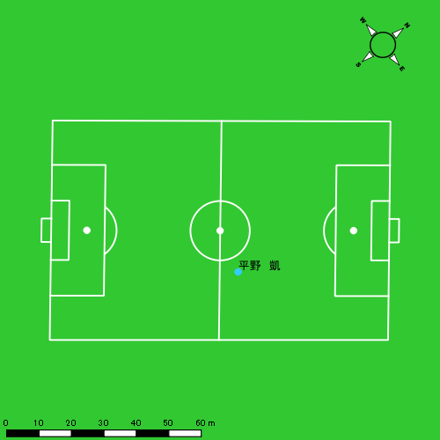 |  |  |  |  | 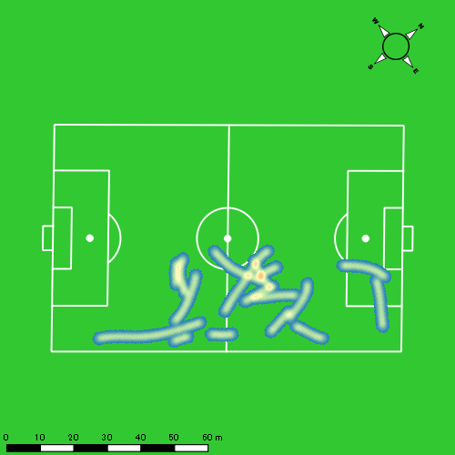 |  |  |  |  |  |  | 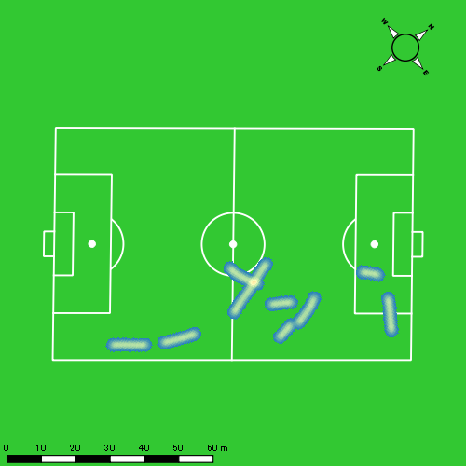
0601vs瓊浦後半 平均ポジション |  |  |  |  | 0601vs瓊浦後半 ハイスピードゾーン |  |  |  |  |  |  | 0601vs瓊浦後半 スプリントゾーン2 |  |  |  |  |  |  | 0601vs瓊浦後半 スプリントゾーン3
少ない 出現率 多い
少ない 出現率 多い
少ない 出現率 多い
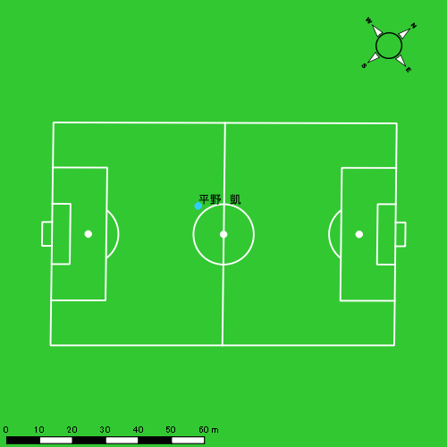 |  |  |  |  | 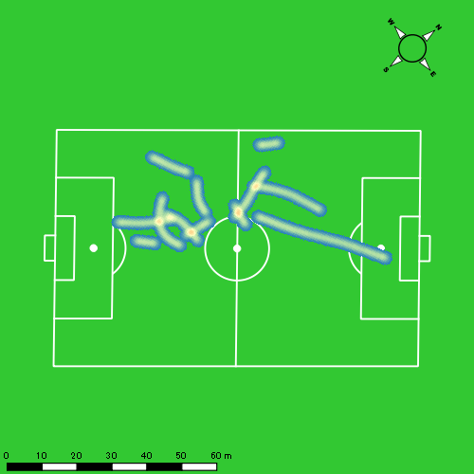 |  |  |  |  |  |  | 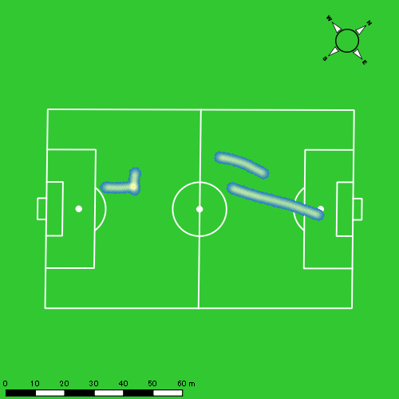
0601vs瓊浦延長前半 平均ポジション |  |  |  |  | 0601vs瓊浦延長前半 ハイスピードゾーン |  |  |  |  |  |  | 0601vs瓊浦延長前半 スプリントゾーン3
少ない 出現率 多い
少ない 出現率 多い
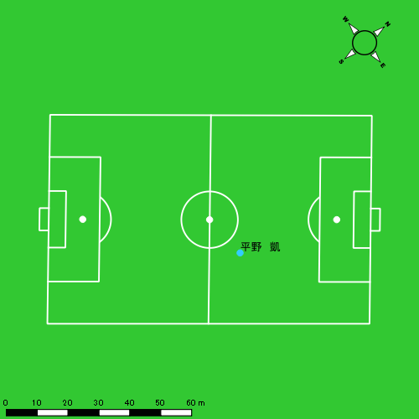 |  |  |  |  | 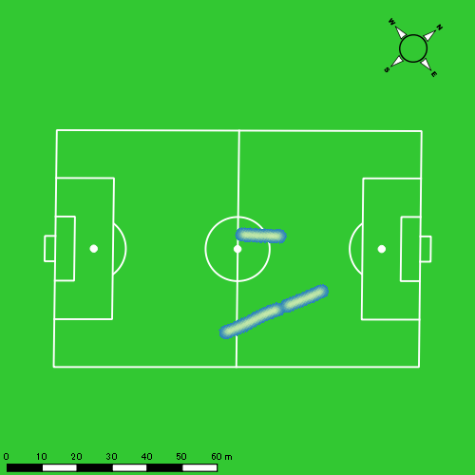
0601vs瓊浦延長後半 平均ポジション |  |  |  |  | 0601vs瓊浦延長後半 ハイスピードゾーン |  |  |  |  |  |  | 0601vs瓊浦延長後半 スプリントゾーン3
少ない 出現率 多い
少ない 出現率 多い
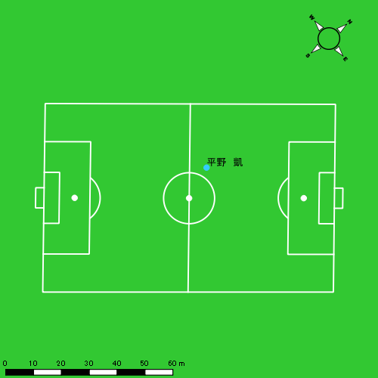 |  |  |  |  | 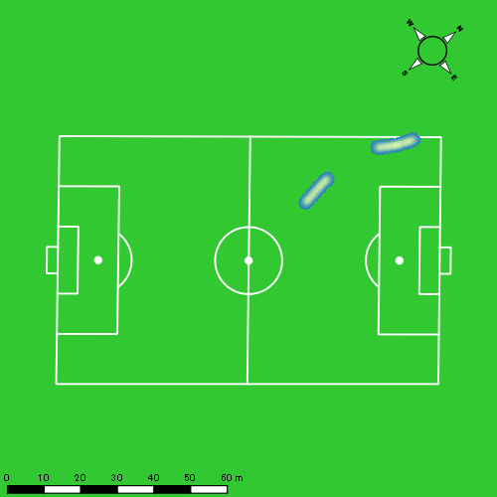

音辻 夏輝
...
 | 計測開始（JST） | 計測終了（JST） | ディフェンディング サード | ミドル サード | アタッキング サード |  | ZONE1 (m, hh:mm:ss) |  | ZONE2 (m, hh:mm:ss) |  | ZONE3 (m, hh:mm:ss) |  | ZONE4 (m, hh:mm:ss) |  | ZONE5 (m, hh:mm:ss) |  | ZONE6 (m, hh:mm:ss) |  | 合計
0601vs瓊浦前半 | 2025/06/01 12:00:02 - 2025/06/01 12:15:01 |  | 29.39% | 70.61% | 0.00% | 0601vs瓊浦前半 0 - 15 | 280.54 | 0:08:13 | 728.66 | 0:05:13 | 304.44 | 0:01:14 | 100.97 | 0:00:18 | 9.77 | 0:00:01 | 0.00 | 0:00:00 | 1,424.37
 | 2025/06/01 12:15:02 - 2025/06/01 12:30:01 |  | 25.36% | 74.64% | 0.00% | 15 - 30 | 258.51 | 0:08:50 | 710.55 | 0:05:04 | 230.25 | 0:00:56 | 38.79 | 0:00:07 | 18.83 | 0:00:03 | 0.00 | 0:00:00 | 1,256.92
 | 2025/06/01 12:30:02 - 2025/06/01 12:37:03 |  | 30.17% | 69.83% | 0.00% | 30 - | 170.01 | 0:04:08 | 331.02 | 0:02:25 | 93.59 | 0:00:24 | 29.82 | 0:00:05 | 4.07 | 0:00:01 | 0.00 | 0:00:00 | 628.50
0601vs瓊浦後半 | 2025/06/01 12:48:04 - 2025/06/01 13:03:03 |  | 21.75% | 73.78% | 4.46% | 0601vs瓊浦後半 0 - 15 | 238.84 | 0:08:42 | 722.95 | 0:05:17 | 177.54 | 0:00:43 | 91.18 | 0:00:16 | 16.03 | 0:00:02 | 0.00 | 0:00:00 | 1,246.54
 | 2025/06/01 13:03:04 - 2025/06/01 13:18:03 |  | 53.26% | 46.74% | 0.00% | 15 - 30 | 211.31 | 0:09:40 | 647.62 | 0:04:34 | 160.47 | 0:00:40 | 33.39 | 0:00:06 | 0.00 | 0:00:00 | 0.00 | 0:00:00 | 1,052.79
 | 2025/06/01 13:18:04 - 2025/06/01 13:25:09 |  | 53.07% | 46.93% | 0.00% | 30 - | 103.98 | 0:03:22 | 472.52 | 0:03:25 | 69.13 | 0:00:17 | 11.68 | 0:00:02 | 0.00 | 0:00:00 | 0.00 | 0:00:00 | 657.31
0601vs瓊浦延長前半 | 2025/06/01 13:30:12 - 2025/06/01 13:41:32 |  | 39.25% | 60.75% | 0.00% | 0601vs瓊浦延長前半 0 - | 250.96 | 0:07:30 | 431.17 | 0:03:11 | 98.15 | 0:00:24 | 69.82 | 0:00:13 | 24.08 | 0:00:03 | 0.00 | 0:00:00 | 874.19
0601vs瓊浦延長後半 | 2025/06/01 13:43:51 - 2025/06/01 13:56:52 |  | 13.70% | 71.08% | 15.22% | 0601vs瓊浦延長後半 0 - | 184.55 | 0:09:24 | 422.52 | 0:03:05 | 102.72 | 0:00:25 | 35.86 | 0:00:06 | 12.01 | 0:00:02 | 0.00 | 0:00:00 | 757.66
 |  |  |  |  |  |  | 1,698.69 | 0:59:49 | 4,467.00 | 0:32:14 | 1,236.29 | 0:05:03 | 411.51 | 0:01:13 | 84.79 | 0:00:12 | 0.00 | 0:00:00 | 7,898.28

速度ゾーン（時間割合）グラフ
速度ゾーン（時間割合, セッション別）
速度ゾーン（時間割合詳細）
ZONE1 | ZONE2 | ZONE3 | ZONE4 | ZONE5 | ZONE6 | 0601vs瓊浦前半 | 57.21% | 34.30% | 6.94% | 1.34% | 0.21% | 0.00% | 0601vs瓊浦前半 0 - 15 | 54.83% | 34.76% | 8.27% | 1.98% | 0.16% | 0.00%
0:59:49 | 0:32:14 | 0:05:03 | 0:01:13 | 0:00:12 | 0:00:00 | 0601vs瓊浦後半 | 58.61% | 35.74% | 4.46% | 1.10% | 0.10% | 0.00% | 15 - 30 | 58.91% | 33.80% | 6.24% | 0.76% | 0.29% | 0.00%
 |  |  |  |  |  | 0601vs瓊浦延長前半 | 66.08% | 28.08% | 3.49% | 1.85% | 0.50% | 0.00% | 30 - | 58.67% | 34.36% | 5.59% | 1.23% | 0.14% | 0.00%
 |  |  |  |  |  | 0601vs瓊浦延長後半 | 72.07% | 23.66% | 3.25% | 0.79% | 0.23% | 0.00% | 0601vs瓊浦後半 0 - 15 | 58.04% | 35.18% | 4.73% | 1.80% | 0.24% | 0.00%
 |  |  |  |  |  |  |  |  |  |  |  |  | 15 - 30 | 64.44% | 30.49% | 4.40% | 0.67% | 0.00% | 0.00%
 |  |  |  |  |  |  |  |  |  |  |  |  | 30 - | 47.46% | 48.03% | 3.99% | 0.52% | 0.00% | 0.00%
 |  |  |  |  |  |  |  |  |  |  |  |  | 0601vs瓊浦延長前半 0 - | 66.08% | 28.08% | 3.49% | 1.85% | 0.50% | 0.00%
 |  |  |  |  |  |  |  |  |  |  |  |  | 0601vs瓊浦延長後半 0 - | 72.07% | 23.66% | 3.25% | 0.79% | 0.23% | 0.00%

1分毎走行距離
1分毎ハイスピード距離
速度ゾーングラフ
0601vs瓊浦前半 0 - 15 | 94.957993162 | 6.9879524085
15 - 30 | 83.738553763 | 3.8410917947
30 - | 89.304075691 | 4.8183087488
0601vs瓊浦後半 0 - 15 | 83.102887357 | 6.7910110195
15 - 30 | 70.167572944 | 1.6690468545
30 - | 92.578742266 | 1.644449775
0601vs瓊浦延長前半 0 - | 77.02118918 | 8.2737318615
0601vs瓊浦延長後半 0 - | 58.132389284 | 3.6728069344

少ない 出現率 多い
少ない 出現率 多い
少ない 出現率 多い
少ない 出現率 多い
0601vs瓊浦前半 平均ポジション |  |  |  |  | 0601vs瓊浦前半 ハイスピードゾーン |  |  |  |  |  |  | 0601vs瓊浦前半 スプリントゾーン1 |  |  |  |  |  |  | 0601vs瓊浦前半 スプリントゾーン2 | 0601vs瓊浦前半 スプリントゾーン3
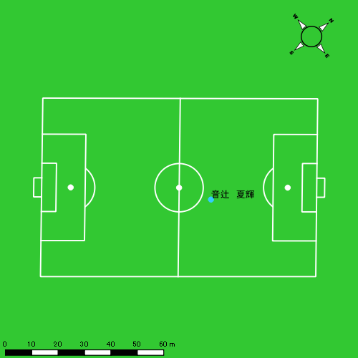 |  |  |  |  | 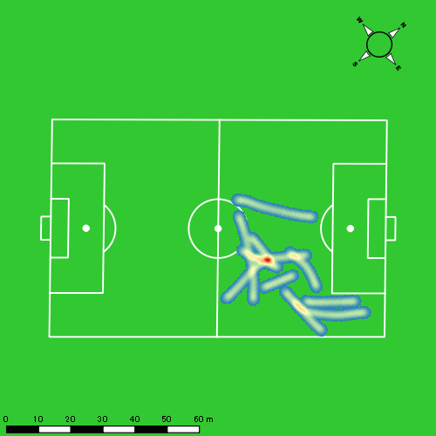 |  |  |  |  |  |  | 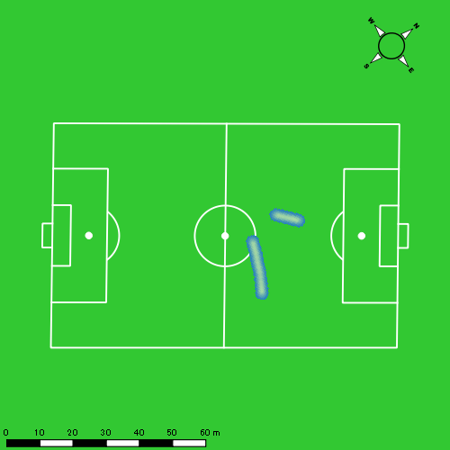 |  |  |  |  |  |  | 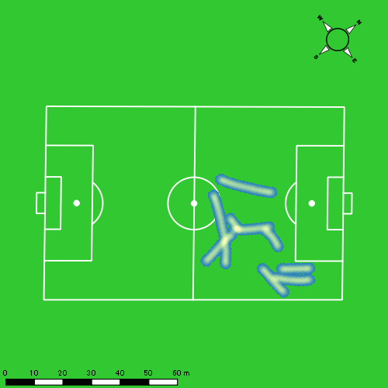
0601vs瓊浦後半 平均ポジション |  |  |  |  | 0601vs瓊浦後半 ハイスピードゾーン |  |  |  |  |  |  | 0601vs瓊浦後半 スプリントゾーン1 |  |  |  |  |  |  | 0601vs瓊浦後半 スプリントゾーン2 | 0601vs瓊浦後半 スプリントゾーン3
少ない 出現率 多い
少ない 出現率 多い
少ない 出現率 多い
少ない 出現率 多い
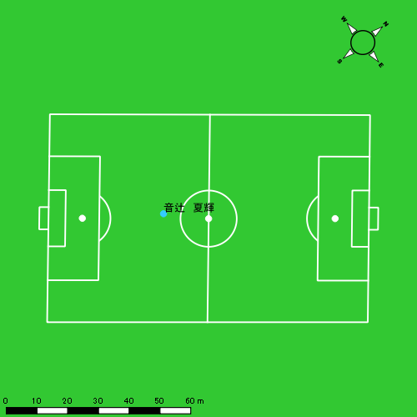 |  |  |  |  | 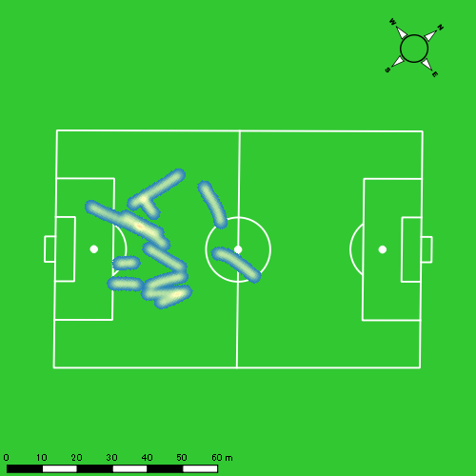 |  |  |  |  |  |  | 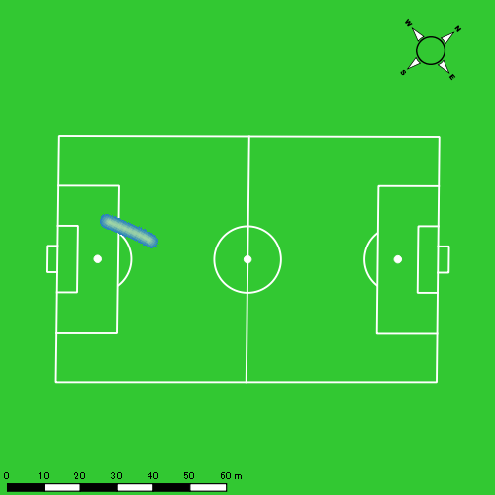 |  |  |  |  |  |  | 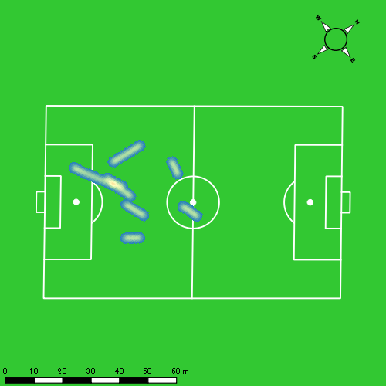
0601vs瓊浦延長前半 平均ポジション |  |  |  |  | 0601vs瓊浦延長前半 ハイスピードゾーン |  |  |  |  |  |  | 0601vs瓊浦延長前半 スプリントゾーン1 |  |  |  |  |  |  | 0601vs瓊浦延長前半 スプリントゾーン2 | 0601vs瓊浦延長前半 スプリントゾーン3
少ない 出現率 多い
少ない 出現率 多い
少ない 出現率 多い
少ない 出現率 多い
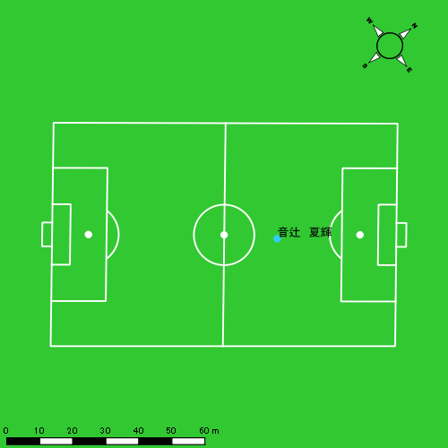 |  |  |  |  | 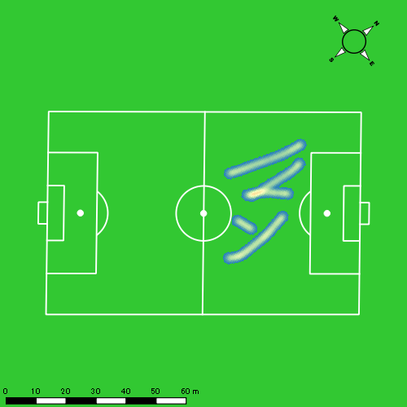 |  |  |  |  |  |  | 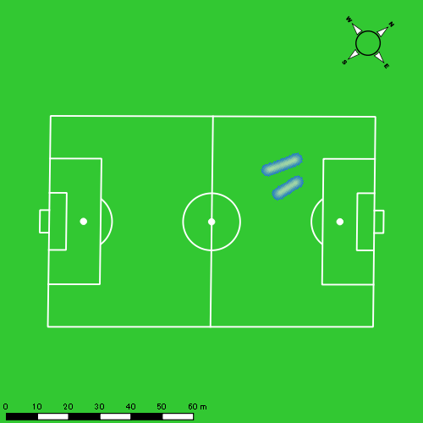 |  |  |  |  |  |  | 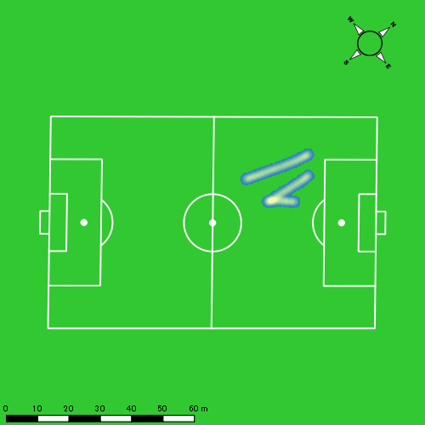
0601vs瓊浦延長後半 平均ポジション |  |  |  |  | 0601vs瓊浦延長後半 ハイスピードゾーン |  |  |  |  |  |  | 0601vs瓊浦延長後半 スプリントゾーン2 |  |  |  |  |  |  | 0601vs瓊浦延長後半 スプリントゾーン3
少ない 出現率 多い
少ない 出現率 多い
少ない 出現率 多い
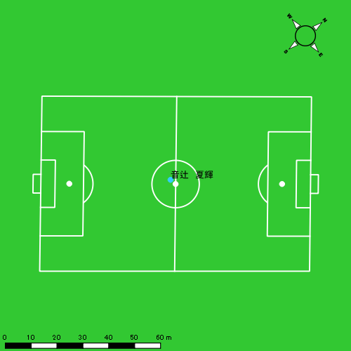 |  |  |  |  | 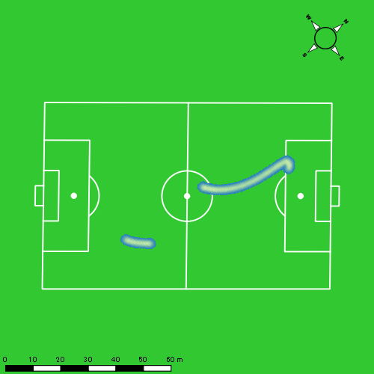 |  |  |  |  |  |  | 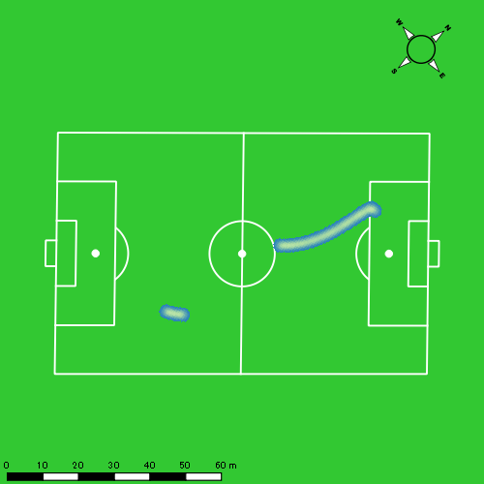

片山 諒也
...
 | 計測開始（JST） | 計測終了（JST） | ディフェンディング サード | ミドル サード | アタッキング サード |  | ZONE1 (m, hh:mm:ss) |  | ZONE2 (m, hh:mm:ss) |  | ZONE3 (m, hh:mm:ss) |  | ZONE4 (m, hh:mm:ss) |  | ZONE5 (m, hh:mm:ss) |  | ZONE6 (m, hh:mm:ss) |  | 合計
0601vs瓊浦前半 | 2025/06/01 12:00:02 - 2025/06/01 12:15:01 |  | 32.84% | 65.97% | 1.19% | 0601vs瓊浦前半 0 - 15 | 354.77 | 0:08:40 | 718.41 | 0:05:14 | 234.41 | 0:00:57 | 48.78 | 0:00:09 | 0.00 | 0:00:00 | 0.00 | 0:00:00 | 1,356.37
 | 2025/06/01 12:15:02 - 2025/06/01 12:30:01 |  | 28.63% | 71.33% | 0.04% | 15 - 30 | 354.17 | 0:09:21 | 611.57 | 0:04:31 | 254.08 | 0:01:00 | 46.13 | 0:00:08 | 0.00 | 0:00:00 | 0.00 | 0:00:00 | 1,265.95
 | 2025/06/01 12:30:02 - 2025/06/01 12:37:03 |  | 22.49% | 77.51% | 0.00% | 30 - | 190.31 | 0:04:29 | 293.07 | 0:02:12 | 73.35 | 0:00:18 | 16.71 | 0:00:03 | 0.00 | 0:00:00 | 0.00 | 0:00:00 | 573.44
0601vs瓊浦後半 | 2025/06/01 12:48:04 - 2025/06/01 13:03:03 |  | 23.72% | 61.43% | 14.85% | 0601vs瓊浦後半 0 - 15 | 316.54 | 0:08:52 | 658.13 | 0:04:58 | 208.12 | 0:00:50 | 91.51 | 0:00:16 | 19.26 | 0:00:03 | 0.00 | 0:00:00 | 1,293.57
 | 2025/06/01 13:03:04 - 2025/06/01 13:18:03 |  | 52.57% | 38.71% | 8.72% | 15 - 30 | 287.59 | 0:09:58 | 563.56 | 0:04:07 | 160.88 | 0:00:39 | 60.26 | 0:00:11 | 28.38 | 0:00:04 | 0.00 | 0:00:00 | 1,100.67
 | 2025/06/01 13:18:04 - 2025/06/01 13:25:09 |  | 49.37% | 50.63% | 0.00% | 30 - | 170.50 | 0:04:09 | 357.14 | 0:02:36 | 72.43 | 0:00:18 | 15.79 | 0:00:03 | 0.00 | 0:00:00 | 0.00 | 0:00:00 | 615.86
0601vs瓊浦延長前半 | 2025/06/01 13:30:12 - 2025/06/01 13:41:32 |  | 41.95% | 52.54% | 5.51% | 0601vs瓊浦延長前半 0 - | 277.98 | 0:08:01 | 373.14 | 0:02:42 | 108.85 | 0:00:26 | 54.59 | 0:00:09 | 13.34 | 0:00:02 | 0.00 | 0:00:00 | 827.91
0601vs瓊浦延長後半 | 2025/06/01 13:43:51 - 2025/06/01 13:56:52 |  | 10.46% | 78.87% | 10.68% | 0601vs瓊浦延長後半 0 - | 275.82 | 0:09:46 | 363.04 | 0:02:46 | 85.35 | 0:00:20 | 36.33 | 0:00:06 | 17.54 | 0:00:03 | 0.00 | 0:00:00 | 778.09
 |  |  |  |  |  |  | 2,227.69 | 1:03:18 | 3,938.07 | 0:29:06 | 1,197.48 | 0:04:49 | 370.10 | 0:01:07 | 78.52 | 0:00:12 | 0.00 | 0:00:00 | 7,811.87

速度ゾーン（時間割合）グラフ
速度ゾーン（時間割合, セッション別）
速度ゾーン（時間割合詳細）
ZONE1 | ZONE2 | ZONE3 | ZONE4 | ZONE5 | ZONE6 | 0601vs瓊浦前半 | 60.79% | 32.22% | 6.07% | 0.93% | 0.00% | 0.00% | 0601vs瓊浦前半 0 - 15 | 57.79% | 34.85% | 6.36% | 1.00% | 0.00% | 0.00%
1:03:18 | 0:29:06 | 0:04:49 | 0:01:07 | 0:00:12 | 0:00:00 | 0601vs瓊浦後半 | 61.99% | 31.52% | 4.82% | 1.36% | 0.31% | 0.00% | 15 - 30 | 62.38% | 30.07% | 6.62% | 0.93% | 0.00% | 0.00%
 |  |  |  |  |  | 0601vs瓊浦延長前半 | 70.69% | 23.76% | 3.88% | 1.38% | 0.29% | 0.00% | 30 - | 63.79% | 31.18% | 4.27% | 0.76% | 0.00% | 0.00%
 |  |  |  |  |  | 0601vs瓊浦延長後半 | 74.96% | 21.28% | 2.61% | 0.82% | 0.33% | 0.00% | 0601vs瓊浦後半 0 - 15 | 59.11% | 33.16% | 5.60% | 1.82% | 0.31% | 0.00%
 |  |  |  |  |  |  |  |  |  |  |  |  | 15 - 30 | 66.49% | 27.47% | 4.38% | 1.20% | 0.47% | 0.00%
 |  |  |  |  |  |  |  |  |  |  |  |  | 30 - | 58.54% | 36.62% | 4.13% | 0.70% | 0.00% | 0.00%
 |  |  |  |  |  |  |  |  |  |  |  |  | 0601vs瓊浦延長前半 0 - | 70.69% | 23.76% | 3.88% | 1.38% | 0.29% | 0.00%
 |  |  |  |  |  |  |  |  |  |  |  |  | 0601vs瓊浦延長後半 0 - | 74.96% | 21.28% | 2.61% | 0.82% | 0.33% | 0.00%

1分毎走行距離
1分毎ハイスピード距離
速度ゾーングラフ
0601vs瓊浦前半 0 - 15 | 90.424491667 | 2.71109778
15 - 30 | 84.365054727 | 2.8736556917
30 - | 81.490933807 | 1.7935934099
0601vs瓊浦後半 0 - 15 | 86.237925508 | 6.6932451744
15 - 30 | 73.369178104 | 5.7868287169
30 - | 86.741220677 | 1.9359134791
0601vs瓊浦延長前半 0 - | 72.943904057 | 5.7206861564
0601vs瓊浦延長後半 0 - | 59.700189669 | 3.738224225

少ない 出現率 多い
少ない 出現率 多い
少ない 出現率 多い
0601vs瓊浦前半 平均ポジション |  |  |  |  | 0601vs瓊浦前半 ハイスピードゾーン |  |  |  |  |  |  | 0601vs瓊浦前半 スプリントゾーン2 |  |  |  |  |  |  | 0601vs瓊浦前半 スプリントゾーン3
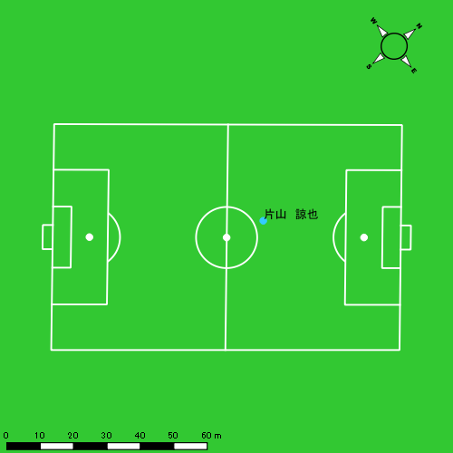 |  |  |  |  | 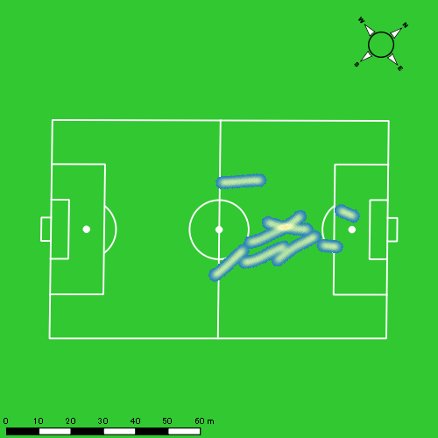 |  |  |  |  |  |  | 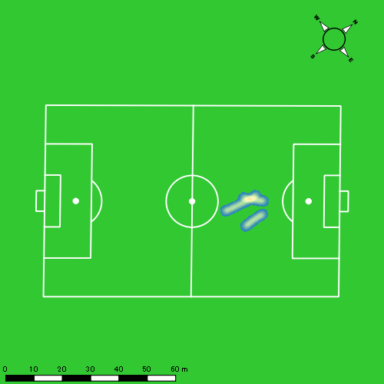
0601vs瓊浦後半 平均ポジション |  |  |  |  | 0601vs瓊浦後半 ハイスピードゾーン |  |  |  |  |  |  | 0601vs瓊浦後半 スプリントゾーン1 |  |  |  |  |  |  | 0601vs瓊浦後半 スプリントゾーン2 | 0601vs瓊浦後半 スプリントゾーン3
少ない 出現率 多い
少ない 出現率 多い
少ない 出現率 多い
少ない 出現率 多い
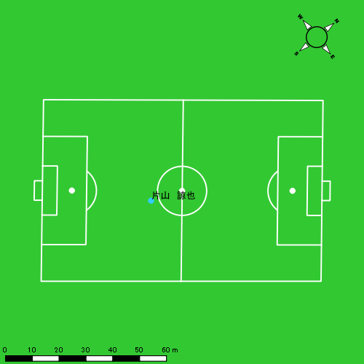 |  |  |  |  | 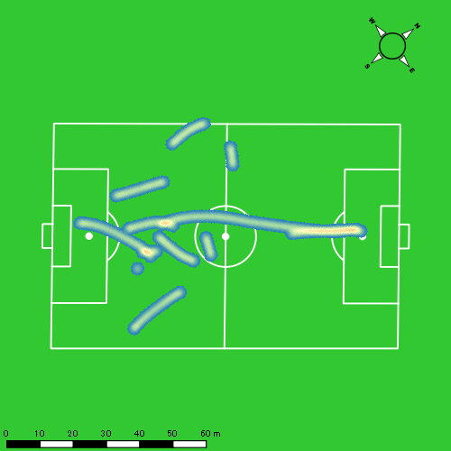 |  |  |  |  |  |  | 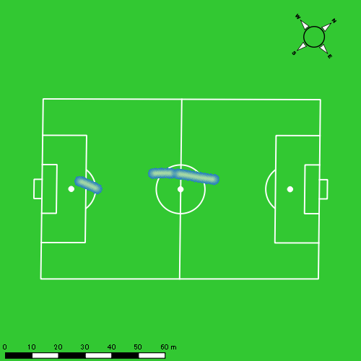 |  |  |  |  |  |  | 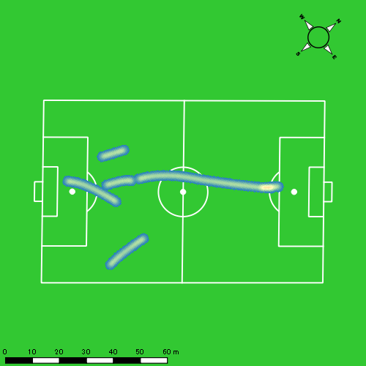
0601vs瓊浦延長前半 平均ポジション |  |  |  |  | 0601vs瓊浦延長前半 ハイスピードゾーン |  |  |  |  |  |  | 0601vs瓊浦延長前半 スプリントゾーン1 |  |  |  |  |  |  | 0601vs瓊浦延長前半 スプリントゾーン2 | 0601vs瓊浦延長前半 スプリントゾーン3
少ない 出現率 多い
少ない 出現率 多い
少ない 出現率 多い
少ない 出現率 多い
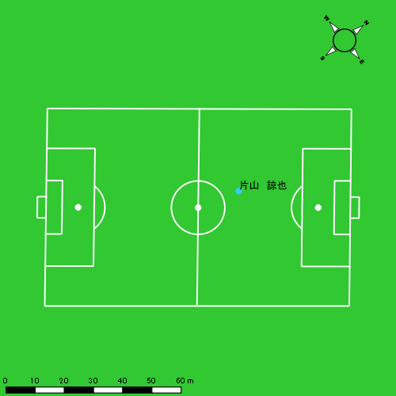 |  |  |  |  | 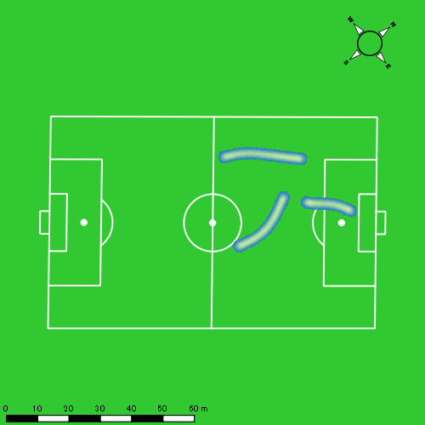 |  |  |  |  |  |  | 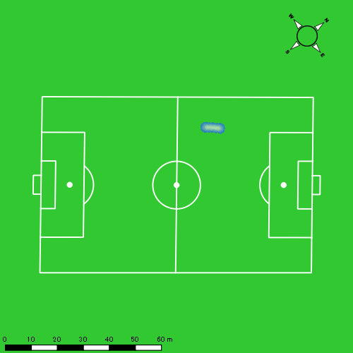 |  |  |  |  |  |  | 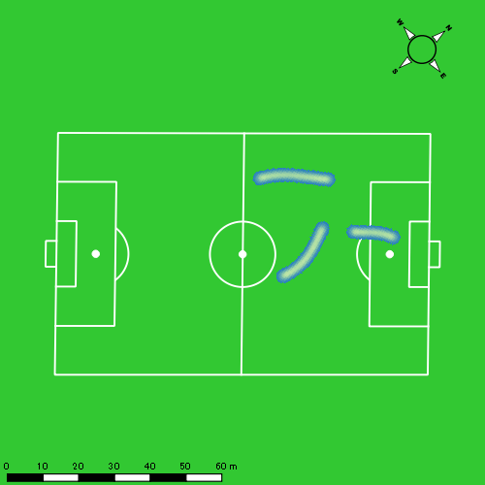
0601vs瓊浦延長後半 平均ポジション |  |  |  |  | 0601vs瓊浦延長後半 ハイスピードゾーン |  |  |  |  |  |  | 0601vs瓊浦延長後半 スプリントゾーン1 |  |  |  |  |  |  | 0601vs瓊浦延長後半 スプリントゾーン2 | 0601vs瓊浦延長後半 スプリントゾーン3
少ない 出現率 多い
少ない 出現率 多い
少ない 出現率 多い
少ない 出現率 多い
 |  |  |  |  | 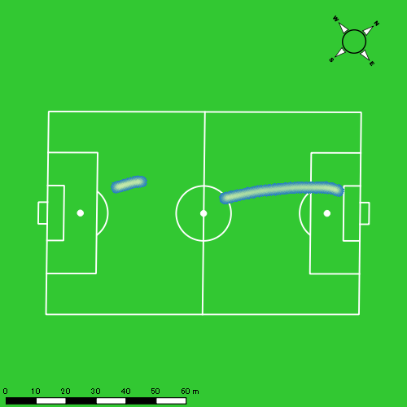 |  |  |  |  |  |  | 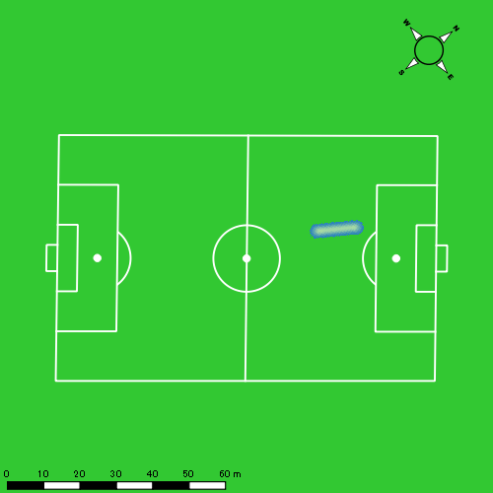 |  |  |  |  |  |  | 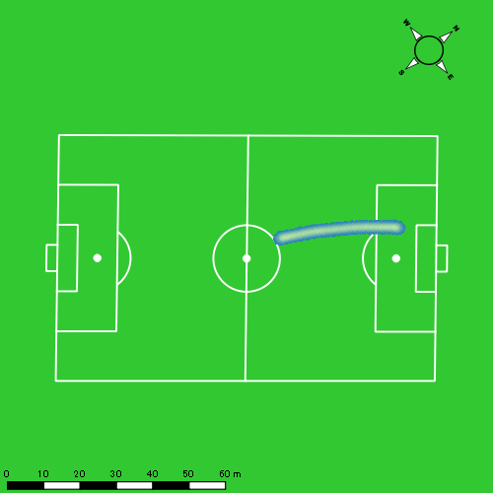

西村 優斗
...
 | 計測開始（JST） | 計測終了（JST） | ディフェンディング サード | ミドル サード | アタッキング サード |  | ZONE1 (m, hh:mm:ss) |  | ZONE2 (m, hh:mm:ss) |  | ZONE3 (m, hh:mm:ss) |  | ZONE4 (m, hh:mm:ss) |  | ZONE5 (m, hh:mm:ss) |  | ZONE6 (m, hh:mm:ss) |  | 合計
0601vs瓊浦前半 | 2025/06/01 12:00:02 - 2025/06/01 12:15:01 |  | 32.95% | 60.41% | 6.64% | 0601vs瓊浦前半 0 - 15 | 364.08 | 0:07:32 | 863.99 | 0:06:01 | 318.06 | 0:01:20 | 27.86 | 0:00:05 | 16.87 | 0:00:02 | 0.00 | 0:00:00 | 1,590.86
 | 2025/06/01 12:15:02 - 2025/06/01 12:30:01 |  | 23.99% | 73.06% | 2.95% | 15 - 30 | 364.90 | 0:07:51 | 838.53 | 0:06:04 | 231.52 | 0:00:59 | 33.91 | 0:00:06 | 5.36 | 0:00:01 | 0.00 | 0:00:00 | 1,474.22
 | 2025/06/01 12:30:02 - 2025/06/01 12:37:03 |  | 28.77% | 69.82% | 1.41% | 30 - | 179.93 | 0:03:41 | 391.36 | 0:02:52 | 107.12 | 0:00:26 | 20.65 | 0:00:04 | 0.00 | 0:00:00 | 0.00 | 0:00:00 | 699.06
0601vs瓊浦後半 | 2025/06/01 12:48:04 - 2025/06/01 13:03:03 |  | 22.65% | 65.07% | 12.28% | 0601vs瓊浦後半 0 - 15 | 382.98 | 0:08:16 | 769.19 | 0:05:42 | 212.45 | 0:00:54 | 46.77 | 0:00:08 | 0.00 | 0:00:00 | 0.00 | 0:00:00 | 1,411.39
 | 2025/06/01 13:03:04 - 2025/06/01 13:18:03 |  | 52.29% | 43.26% | 4.46% | 15 - 30 | 313.54 | 0:08:36 | 727.46 | 0:05:19 | 221.68 | 0:00:54 | 63.68 | 0:00:12 | 0.00 | 0:00:00 | 0.00 | 0:00:00 | 1,326.36
 | 2025/06/01 13:18:04 - 2025/06/01 13:25:09 |  | 46.85% | 53.15% | 0.00% | 30 - | 165.44 | 0:03:23 | 402.44 | 0:02:47 | 153.89 | 0:00:39 | 64.22 | 0:00:11 | 35.35 | 0:00:05 | 0.00 | 0:00:00 | 821.35
0601vs瓊浦延長前半 | 2025/06/01 13:30:12 - 2025/06/01 13:41:32 |  | 41.46% | 50.11% | 8.43% | 0601vs瓊浦延長前半 0 - | 311.27 | 0:06:33 | 553.59 | 0:04:03 | 141.19 | 0:00:35 | 51.08 | 0:00:09 | 6.68 | 0:00:01 | 0.00 | 0:00:00 | 1,063.81
0601vs瓊浦延長後半 | 2025/06/01 13:43:51 - 2025/06/01 13:56:52 |  | 1.41% | 91.04% | 7.55% | 0601vs瓊浦延長後半 0 - | 351.51 | 0:09:02 | 467.77 | 0:03:25 | 121.15 | 0:00:30 | 25.49 | 0:00:05 | 0.00 | 0:00:00 | 0.00 | 0:00:00 | 965.93
 |  |  |  |  |  |  | 2,433.66 | 0:54:54 | 5,014.33 | 0:36:12 | 1,507.07 | 0:06:16 | 333.66 | 0:00:59 | 64.26 | 0:00:09 | 0.00 | 0:00:00 | 9,352.99

速度ゾーン（時間割合）グラフ
速度ゾーン（時間割合, セッション別）
速度ゾーン（時間割合詳細）
ZONE1 | ZONE2 | ZONE3 | ZONE4 | ZONE5 | ZONE6 | 0601vs瓊浦前半 | 51.48% | 40.32% | 7.41% | 0.65% | 0.14% | 0.00% | 0601vs瓊浦前半 0 - 15 | 50.26% | 40.08% | 8.87% | 0.53% | 0.27% | 0.00%
0:54:54 | 0:36:12 | 0:06:16 | 0:00:59 | 0:00:09 | 0:00:00 | 0601vs瓊浦後半 | 54.57% | 37.21% | 6.59% | 1.40% | 0.23% | 0.00% | 15 - 30 | 52.29% | 40.40% | 6.56% | 0.67% | 0.09% | 0.00%
 |  |  |  |  |  | 0601vs瓊浦延長前半 | 57.74% | 35.71% | 5.08% | 1.32% | 0.15% | 0.00% | 30 - | 52.37% | 40.66% | 6.11% | 0.85% | 0.00% | 0.00%
 |  |  |  |  |  | 0601vs瓊浦延長後半 | 69.36% | 26.16% | 3.89% | 0.59% | 0.00% | 0.00% | 0601vs瓊浦後半 0 - 15 | 55.11% | 38.00% | 5.96% | 0.93% | 0.00% | 0.00%
 |  |  |  |  |  |  |  |  |  |  |  |  | 15 - 30 | 57.29% | 35.44% | 5.96% | 1.31% | 0.00% | 0.00%
 |  |  |  |  |  |  |  |  |  |  |  |  | 30 - | 47.70% | 39.25% | 9.25% | 2.58% | 1.22% | 0.00%
 |  |  |  |  |  |  |  |  |  |  |  |  | 0601vs瓊浦延長前半 0 - | 57.74% | 35.71% | 5.08% | 1.32% | 0.15% | 0.00%
 |  |  |  |  |  |  |  |  |  |  |  |  | 0601vs瓊浦延長後半 0 - | 69.36% | 26.16% | 3.89% | 0.59% | 0.00% | 0.00%

1分毎走行距離
1分毎ハイスピード距離
速度ゾーングラフ
0601vs瓊浦前半 0 - 15 | 106.05718756 | 2.9816479876
15 - 30 | 98.254815875 | 2.1112412494
30 - | 99.351051156 | 2.935845858
0601vs瓊浦後半 0 - 15 | 94.092873595 | 3.0624759068
15 - 30 | 88.398630309 | 4.2452827209
30 - | 115.64833202 | 14.024281606
0601vs瓊浦延長前半 0 - | 93.727547305 | 4.0995989876
0601vs瓊浦延長後半 0 - | 74.112251031 | 1.6289192938

少ない 出現率 多い
少ない 出現率 多い
少ない 出現率 多い
少ない 出現率 多い
0601vs瓊浦前半 平均ポジション |  |  |  |  | 0601vs瓊浦前半 ハイスピードゾーン |  |  |  |  |  |  | 0601vs瓊浦前半 スプリントゾーン1 |  |  |  |  |  |  | 0601vs瓊浦前半 スプリントゾーン2 | 0601vs瓊浦前半 スプリントゾーン3
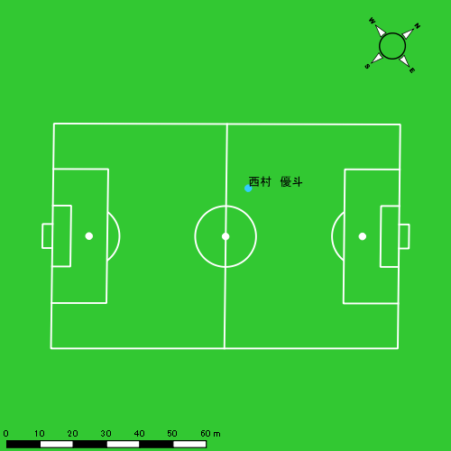 |  |  |  |  | 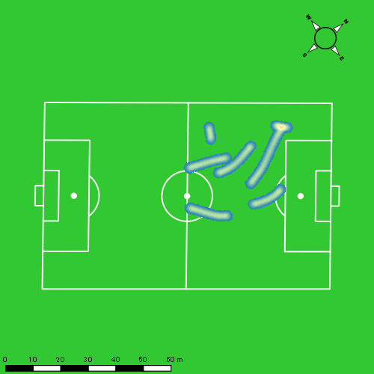 |  |  |  |  |  |  | 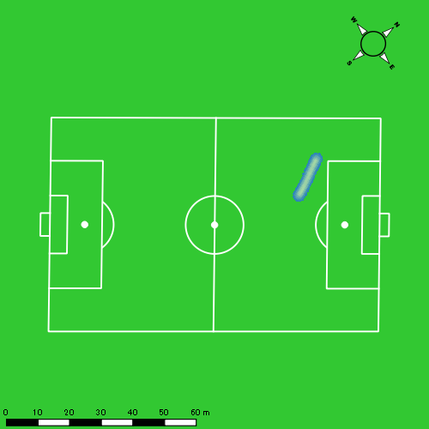 |  |  |  |  |  |  | 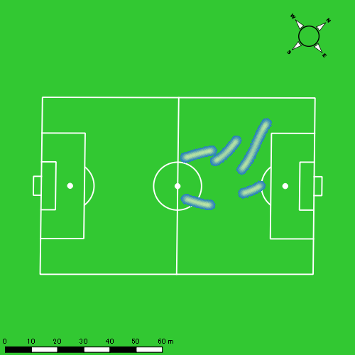
0601vs瓊浦後半 平均ポジション |  |  |  |  | 0601vs瓊浦後半 ハイスピードゾーン |  |  |  |  |  |  | 0601vs瓊浦後半 スプリントゾーン1 |  |  |  |  |  |  | 0601vs瓊浦後半 スプリントゾーン2 | 0601vs瓊浦後半 スプリントゾーン3
少ない 出現率 多い
少ない 出現率 多い
少ない 出現率 多い
少ない 出現率 多い
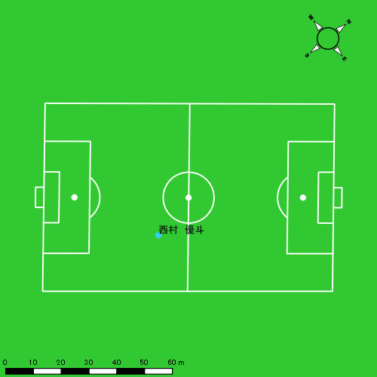 |  |  |  |  | 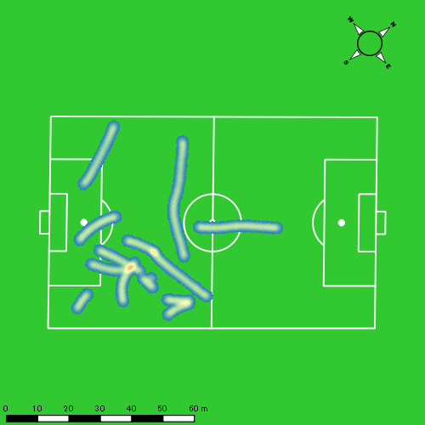 |  |  |  |  |  |  | 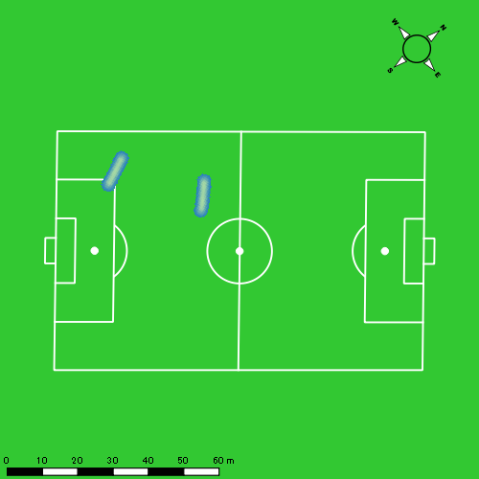
0601vs瓊浦延長前半 平均ポジション |  |  |  |  | 0601vs瓊浦延長前半 ハイスピードゾーン |  |  |  |  |  |  | 0601vs瓊浦延長前半 スプリントゾーン2 |  |  |  |  |  |  | 0601vs瓊浦延長前半 スプリントゾーン3
少ない 出現率 多い
少ない 出現率 多い
少ない 出現率 多い
0601vs瓊浦延長後半 平均ポジション |  |  |  |  | 0601vs瓊浦延長後半 ハイスピードゾーン |  |  |  |  |  |  | 0601vs瓊浦延長後半 スプリントゾーン2 |  |  |  |  |  |  | 0601vs瓊浦延長後半 スプリントゾーン3
少ない 出現率 多い
少ない 出現率 多い
少ない 出現率 多い

大川 琉稀
...
 | 計測開始（JST） | 計測終了（JST） | ディフェンディング サード | ミドル サード | アタッキング サード |  | ZONE1 (m, hh:mm:ss) |  | ZONE2 (m, hh:mm:ss) |  | ZONE3 (m, hh:mm:ss) |  | ZONE4 (m, hh:mm:ss) |  | ZONE5 (m, hh:mm:ss) |  | ZONE6 (m, hh:mm:ss) |  | 合計
0601vs瓊浦前半 | 2025/06/01 12:00:02 - 2025/06/01 12:15:01 |  | 16.64% | 58.90% | 24.46% | 0601vs瓊浦前半 0 - 15 | 357.71 | 0:08:02 | 751.35 | 0:05:22 | 354.96 | 0:01:26 | 54.71 | 0:00:10 | 0.00 | 0:00:00 | 0.00 | 0:00:00 | 1,518.72
 | 2025/06/01 12:15:02 - 2025/06/01 12:30:01 |  | 11.13% | 73.51% | 15.37% | 15 - 30 | 306.11 | 0:07:10 | 863.38 | 0:06:11 | 335.28 | 0:01:23 | 82.52 | 0:00:16 | 0.00 | 0:00:00 | 0.00 | 0:00:00 | 1,587.28
 | 2025/06/01 12:30:02 - 2025/06/01 12:37:03 |  | 11.22% | 62.28% | 26.50% | 30 - | 173.06 | 0:03:06 | 466.51 | 0:03:15 | 156.40 | 0:00:40 | 6.25 | 0:00:01 | 0.00 | 0:00:00 | 0.00 | 0:00:00 | 802.21
0601vs瓊浦後半 | 2025/06/01 12:48:04 - 2025/06/01 13:03:03 |  | 5.03% | 73.00% | 21.97% | 0601vs瓊浦後半 0 - 15 | 415.05 | 0:07:38 | 919.72 | 0:06:27 | 195.69 | 0:00:48 | 37.58 | 0:00:07 | 0.00 | 0:00:00 | 0.00 | 0:00:00 | 1,568.04
 | 2025/06/01 13:03:04 - 2025/06/01 13:18:03 |  | 30.72% | 59.79% | 9.49% | 15 - 30 | 235.81 | 0:07:26 | 883.50 | 0:06:21 | 269.39 | 0:01:06 | 41.10 | 0:00:07 | 0.00 | 0:00:00 | 0.00 | 0:00:00 | 1,429.80
 | 2025/06/01 13:18:04 - 2025/06/01 13:25:09 |  | 22.31% | 76.07% | 1.62% | 30 - | 156.16 | 0:03:08 | 411.59 | 0:02:54 | 216.45 | 0:00:52 | 64.49 | 0:00:12 | 0.00 | 0:00:00 | 0.00 | 0:00:00 | 848.70
0601vs瓊浦延長前半 | 2025/06/01 13:30:12 - 2025/06/01 13:41:32 |  | 22.96% | 59.48% | 17.55% | 0601vs瓊浦延長前半 0 - | 289.56 | 0:06:27 | 554.32 | 0:04:02 | 192.44 | 0:00:47 | 28.03 | 0:00:05 | 0.00 | 0:00:00 | 0.00 | 0:00:00 | 1,064.36
0601vs瓊浦延長後半 | 2025/06/01 13:43:51 - 2025/06/01 13:56:52 |  | 34.27% | 65.71% | 0.02% | 0601vs瓊浦延長後半 0 - | 283.16 | 0:08:23 | 519.51 | 0:03:43 | 207.62 | 0:00:52 | 18.77 | 0:00:04 | 0.00 | 0:00:00 | 0.00 | 0:00:00 | 1,029.06
 |  |  |  |  |  |  | 2,216.62 | 0:51:20 | 5,369.88 | 0:38:15 | 1,928.22 | 0:07:54 | 333.44 | 0:01:02 | 0.00 | 0:00:00 | 0.00 | 0:00:00 | 9,848.16

速度ゾーン（時間割合）グラフ
速度ゾーン（時間割合, セッション別）
速度ゾーン（時間割合詳細）
ZONE1 | ZONE2 | ZONE3 | ZONE4 | ZONE5 | ZONE6 | 0601vs瓊浦前半 | 49.44% | 39.99% | 9.39% | 1.19% | 0.00% | 0.00% | 0601vs瓊浦前半 0 - 15 | 53.61% | 35.76% | 9.56% | 1.07% | 0.00% | 0.00%
0:51:20 | 0:38:15 | 0:07:54 | 0:01:02 | 0:00:00 | 0:00:00 | 0601vs瓊浦後半 | 49.05% | 42.30% | 7.47% | 1.19% | 0.00% | 0.00% | 15 - 30 | 47.82% | 41.27% | 9.18% | 1.73% | 0.00% | 0.00%
 |  |  |  |  |  | 0601vs瓊浦延長前半 | 56.77% | 35.54% | 6.93% | 0.76% | 0.00% | 0.00% | 30 - | 43.98% | 46.26% | 9.48% | 0.28% | 0.00% | 0.00%
 |  |  |  |  |  | 0601vs瓊浦延長後半 | 64.37% | 28.52% | 6.65% | 0.46% | 0.00% | 0.00% | 0601vs瓊浦後半 0 - 15 | 50.91% | 43.02% | 5.29% | 0.78% | 0.00% | 0.00%
 |  |  |  |  |  |  |  |  |  |  |  |  | 15 - 30 | 49.51% | 42.29% | 7.38% | 0.82% | 0.00% | 0.00%
 |  |  |  |  |  |  |  |  |  |  |  |  | 30 - | 44.13% | 40.80% | 12.25% | 2.82% | 0.00% | 0.00%
 |  |  |  |  |  |  |  |  |  |  |  |  | 0601vs瓊浦延長前半 0 - | 56.77% | 35.54% | 6.93% | 0.76% | 0.00% | 0.00%
 |  |  |  |  |  |  |  |  |  |  |  |  | 0601vs瓊浦延長後半 0 - | 64.37% | 28.52% | 6.65% | 0.46% | 0.00% | 0.00%

1分毎走行距離
1分毎ハイスピード距離
速度ゾーングラフ
0601vs瓊浦前半 0 - 15 | 101.2480852 | 3.3709007908
15 - 30 | 105.80824622 | 5.2942002549
30 - | 113.95143951 | 0
0601vs瓊浦後半 0 - 15 | 104.53622559 | 2.1639683654
15 - 30 | 95.319888915 | 2.4647517332
30 - | 119.53465447 | 9.0829049052
0601vs瓊浦延長前半 0 - | 93.775913852 | 2.4698171236
0601vs瓊浦延長後半 0 - | 78.955828336 | 1.1294835386

0601vs瓊浦前半 平均ポジション |  |  |  |  | 0601vs瓊浦前半 ハイスピードゾーン |  |  |  |  |  |  | 0601vs瓊浦前半 スプリントゾーン2 |  |  |  |  |  |  | 0601vs瓊浦前半 スプリントゾーン3
少ない 出現率 多い
少ない 出現率 多い
少ない 出現率 多い
0601vs瓊浦後半 平均ポジション |  |  |  |  | 0601vs瓊浦後半 ハイスピードゾーン |  |  |  |  |  |  | 0601vs瓊浦後半 スプリントゾーン2 |  |  |  |  |  |  | 0601vs瓊浦後半 スプリントゾーン3
少ない 出現率 多い
少ない 出現率 多い
少ない 出現率 多い
0601vs瓊浦延長前半 平均ポジション |  |  |  |  | 0601vs瓊浦延長前半 ハイスピードゾーン |  |  |  |  |  |  | 0601vs瓊浦延長前半 スプリントゾーン2 |  |  |  |  |  |  | 0601vs瓊浦延長前半 スプリントゾーン3
少ない 出現率 多い
少ない 出現率 多い
少ない 出現率 多い
0601vs瓊浦延長後半 平均ポジション |  |  |  |  | 0601vs瓊浦延長後半 ハイスピードゾーン |  |  |  |  |  |  | 0601vs瓊浦延長後半 スプリントゾーン3
少ない 出現率 多い
少ない 出現率 多い

林田 一護
...
 | 計測開始（JST） | 計測終了（JST） | ディフェンディング サード | ミドル サード | アタッキング サード |  | ZONE1 (m, hh:mm:ss) |  | ZONE2 (m, hh:mm:ss) |  | ZONE3 (m, hh:mm:ss) |  | ZONE4 (m, hh:mm:ss) |  | ZONE5 (m, hh:mm:ss) |  | ZONE6 (m, hh:mm:ss) |  | 合計
0601vs瓊浦前半 | 2025/06/01 12:00:02 - 2025/06/01 12:15:01 |  | 25.70% | 65.38% | 8.92% | 0601vs瓊浦前半 0 - 15 | 299.92 | 0:07:04 | 903.13 | 0:06:12 | 355.77 | 0:01:29 | 74.14 | 0:00:14 | 7.03 | 0:00:01 | 0.00 | 0:00:00 | 1,639.99
 | 2025/06/01 12:15:02 - 2025/06/01 12:30:01 |  | 16.99% | 76.94% | 6.07% | 15 - 30 | 303.35 | 0:07:02 | 867.53 | 0:06:14 | 361.90 | 0:01:30 | 81.01 | 0:00:15 | 0.00 | 0:00:00 | 0.00 | 0:00:00 | 1,613.78
 | 2025/06/01 12:30:02 - 2025/06/01 12:37:03 |  | 20.90% | 75.81% | 3.29% | 30 - | 154.24 | 0:03:13 | 412.02 | 0:03:01 | 191.70 | 0:00:47 | 6.49 | 0:00:01 | 0.00 | 0:00:00 | 0.00 | 0:00:00 | 764.45
0601vs瓊浦後半 | 2025/06/01 12:48:04 - 2025/06/01 13:03:03 |  | 6.56% | 78.52% | 14.92% | 0601vs瓊浦後半 0 - 15 | 457.23 | 0:08:35 | 724.99 | 0:05:21 | 227.19 | 0:00:55 | 49.85 | 0:00:09 | 0.00 | 0:00:00 | 0.00 | 0:00:00 | 1,459.25
 | 2025/06/01 13:03:04 - 2025/06/01 13:18:03 |  | 33.49% | 56.66% | 9.86% | 15 - 30 | 377.16 | 0:08:27 | 714.50 | 0:05:15 | 267.90 | 0:01:06 | 59.63 | 0:00:11 | 8.30 | 0:00:01 | 0.00 | 0:00:00 | 1,427.48
 | 2025/06/01 13:18:04 - 2025/06/01 13:25:09 |  | 33.26% | 66.74% | 0.00% | 30 - | 162.45 | 0:03:18 | 432.93 | 0:03:01 | 181.53 | 0:00:44 | 15.98 | 0:00:03 | 0.00 | 0:00:00 | 0.00 | 0:00:00 | 792.89
0601vs瓊浦延長前半 | 2025/06/01 13:30:12 - 2025/06/01 13:41:32 |  | 24.85% | 70.05% | 5.11% | 0601vs瓊浦延長前半 0 - | 331.24 | 0:07:30 | 426.23 | 0:03:16 | 102.78 | 0:00:26 | 35.72 | 0:00:06 | 17.75 | 0:00:03 | 0.00 | 0:00:00 | 913.72
0601vs瓊浦延長後半 | 2025/06/01 13:43:51 - 2025/06/01 13:56:52 |  | 31.37% | 68.46% | 0.17% | 0601vs瓊浦延長後半 0 - | 327.57 | 0:08:01 | 595.21 | 0:04:16 | 158.74 | 0:00:40 | 14.53 | 0:00:03 | 12.43 | 0:00:02 | 0.00 | 0:00:00 | 1,108.48
 |  |  |  |  |  |  | 2,413.16 | 0:53:09 | 5,076.55 | 0:36:37 | 1,847.50 | 0:07:37 | 337.34 | 0:01:02 | 45.50 | 0:00:07 | 0.00 | 0:00:00 | 9,720.04

速度ゾーン（時間割合）グラフ
速度ゾーン（時間割合, セッション別）
速度ゾーン（時間割合詳細）
ZONE1 | ZONE2 | ZONE3 | ZONE4 | ZONE5 | ZONE6 | 0601vs瓊浦前半 | 46.75% | 41.70% | 10.16% | 1.34% | 0.05% | 0.00% | 0601vs瓊浦前半 0 - 15 | 47.12% | 41.32% | 9.94% | 1.51% | 0.11% | 0.00%
0:53:09 | 0:36:37 | 0:07:37 | 0:01:02 | 0:00:07 | 0:00:00 | 0601vs瓊浦後半 | 54.76% | 36.74% | 7.40% | 1.04% | 0.05% | 0.00% | 15 - 30 | 46.84% | 41.51% | 9.98% | 1.67% | 0.00% | 0.00%
 |  |  |  |  |  | 0601vs瓊浦延長前半 | 66.02% | 28.81% | 3.85% | 0.94% | 0.38% | 0.00% | 30 - | 45.78% | 42.89% | 11.04% | 0.28% | 0.00% | 0.00%
 |  |  |  |  |  | 0601vs瓊浦延長後半 | 61.53% | 32.76% | 5.14% | 0.33% | 0.23% | 0.00% | 0601vs瓊浦後半 0 - 15 | 57.18% | 35.69% | 6.11% | 1.02% | 0.00% | 0.00%
 |  |  |  |  |  |  |  |  |  |  |  |  | 15 - 30 | 56.31% | 35.04% | 7.29% | 1.22% | 0.13% | 0.00%
 |  |  |  |  |  |  |  |  |  |  |  |  | 30 - | 46.38% | 42.54% | 10.38% | 0.70% | 0.00% | 0.00%
 |  |  |  |  |  |  |  |  |  |  |  |  | 0601vs瓊浦延長前半 0 - | 66.02% | 28.81% | 3.85% | 0.94% | 0.38% | 0.00%
 |  |  |  |  |  |  |  |  |  |  |  |  | 0601vs瓊浦延長後半 0 - | 61.53% | 32.76% | 5.14% | 0.33% | 0.23% | 0.00%

1分毎走行距離
1分毎ハイスピード距離
速度ゾーングラフ
0601vs瓊浦前半 0 - 15 | 109.33298407 | 5.02212159
15 - 30 | 107.57328933 | 4.8838361674
30 - | 108.64515127 | 0.9220756352
0601vs瓊浦後半 0 - 15 | 97.283647546 | 3.2609847604
15 - 30 | 95.152120624 | 3.9787599543
30 - | 111.67477151 | 1.6158942626
0601vs瓊浦延長前半 0 - | 80.503918091 | 4.3468427859
0601vs瓊浦延長後半 0 - | 85.049315951 | 1.7534465614

0601vs瓊浦前半 平均ポジション |  |  |  |  | 0601vs瓊浦前半 ハイスピードゾーン |  |  |  |  |  |  | 0601vs瓊浦前半 スプリントゾーン2 |  |  |  |  |  |  | 0601vs瓊浦前半 スプリントゾーン3
少ない 出現率 多い
少ない 出現率 多い
少ない 出現率 多い
0601vs瓊浦後半 平均ポジション |  |  |  |  | 0601vs瓊浦後半 ハイスピードゾーン |  |  |  |  |  |  | 0601vs瓊浦後半 スプリントゾーン2 |  |  |  |  |  |  | 0601vs瓊浦後半 スプリントゾーン3
少ない 出現率 多い
少ない 出現率 多い
少ない 出現率 多い
0601vs瓊浦延長前半 平均ポジション |  |  |  |  | 0601vs瓊浦延長前半 ハイスピードゾーン |  |  |  |  |  |  | 0601vs瓊浦延長前半 スプリントゾーン1 |  |  |  |  |  |  | 0601vs瓊浦延長前半 スプリントゾーン2 | 0601vs瓊浦延長前半 スプリントゾーン3
少ない 出現率 多い
少ない 出現率 多い
少ない 出現率 多い
少ない 出現率 多い
0601vs瓊浦延長後半 平均ポジション |  |  |  |  | 0601vs瓊浦延長後半 ハイスピードゾーン |  |  |  |  |  |  | 0601vs瓊浦延長後半 スプリントゾーン1 |  |  |  |  |  |  | 0601vs瓊浦延長後半 スプリントゾーン2 | 0601vs瓊浦延長後半 スプリントゾーン3
少ない 出現率 多い
少ない 出現率 多い
少ない 出現率 多い
少ない 出現率 多い

福吉 爽生
...
 | 計測開始（JST） | 計測終了（JST） | ディフェンディング サード | ミドル サード | アタッキング サード |  | ZONE1 (m, hh:mm:ss) |  | ZONE2 (m, hh:mm:ss) |  | ZONE3 (m, hh:mm:ss) |  | ZONE4 (m, hh:mm:ss) |  | ZONE5 (m, hh:mm:ss) |  | ZONE6 (m, hh:mm:ss) |  | 合計
福吉 爽生 |  |  |  |  |  |  | -5.4km/h |  | 5.4km/h-12.6km/h |  | 12.6km/h-18.0km/h |  | 18.0km/h-23.4km/h |  | 23.4km/h-28.8km/h |  | 28.8km/h-
0601vs瓊浦前半 | 2025/06/01 12:00:02 - 2025/06/01 12:15:01 |  | 20.58% | 59.70% | 19.72% | 0601vs瓊浦前半 0 - 15 | 303.27 | 0:06:21 | 939.35 | 0:06:36 | 411.11 | 0:01:41 | 113.75 | 0:00:20 | 8.29 | 0:00:01 | 0.00 | 0:00:00 | 1,775.77
 | 2025/06/01 12:15:02 - 2025/06/01 12:30:01 |  | 10.62% | 63.26% | 26.12% | 15 - 30 | 383.87 | 0:07:29 | 838.90 | 0:06:21 | 209.28 | 0:00:52 | 91.69 | 0:00:16 | 14.88 | 0:00:02 | 0.00 | 0:00:00 | 1,538.62
 | 2025/06/01 12:30:02 - 2025/06/01 12:37:03 |  | 13.70% | 58.85% | 27.46% | 30 - | 190.50 | 0:03:26 | 401.38 | 0:02:47 | 174.51 | 0:00:41 | 40.06 | 0:00:07 | 0.00 | 0:00:00 | 0.00 | 0:00:00 | 806.44
0601vs瓊浦後半 | 2025/06/01 12:48:04 - 2025/06/01 13:03:03 |  | 4.87% | 56.31% | 38.82% | 0601vs瓊浦後半 0 - 15 | 314.88 | 0:07:39 | 799.27 | 0:05:44 | 316.12 | 0:01:18 | 68.96 | 0:00:12 | 45.04 | 0:00:07 | 0.00 | 0:00:00 | 1,544.26
 | 2025/06/01 13:03:04 - 2025/06/01 13:12:22 |  | 15.85% | 47.37% | 36.79% | 15 - 30 | 208.84 | 0:05:32 | 450.27 | 0:03:13 | 138.47 | 0:00:34 | 5.02 | 0:00:01 | 0.00 | 0:00:00 | 0.00 | 0:00:00 | 802.61
 |  |  |  |  |  |  | 1,401.36 | 0:30:28 | 3,429.17 | 0:24:41 | 1,249.48 | 0:05:06 | 319.48 | 0:00:56 | 68.21 | 0:00:10 | 0.00 | 0:00:00 | 6,467.70

速度ゾーン（時間割合）グラフ
速度ゾーン（時間割合, セッション別）
速度ゾーン（時間割合詳細）
ZONE1 | ZONE2 | ZONE3 | ZONE4 | ZONE5 | ZONE6 | 0601vs瓊浦前半 | 46.67% | 42.48% | 8.74% | 1.95% | 0.15% | 0.00% | 0601vs瓊浦前半 0 - 15 | 42.39% | 44.01% | 11.20% | 2.27% | 0.13% | 0.00%
0:30:28 | 0:24:41 | 0:05:06 | 0:00:56 | 0:00:10 | 0:00:00 | 0601vs瓊浦後半 | 54.20% | 36.79% | 7.66% | 0.89% | 0.45% | 0.00% | 15 - 30 | 49.91% | 42.33% | 5.78% | 1.73% | 0.24% | 0.00%
 |  |  |  |  |  |  |  |  |  |  |  |  | 30 - | 48.91% | 39.53% | 9.81% | 1.75% | 0.00% | 0.00%
 |  |  |  |  |  |  |  |  |  |  |  |  | 0601vs瓊浦後半 0 - 15 | 51.02% | 38.22% | 8.69% | 1.33% | 0.73% | 0.00%
 |  |  |  |  |  |  |  |  |  |  |  |  | 15 - 30 | 59.32% | 34.49% | 6.01% | 0.18% | 0.00% | 0.00%

1分毎走行距離
1分毎ハイスピード距離
速度ゾーングラフ
0601vs瓊浦前半 0 - 15 | 118.38487772 | 7.7261894652
15 - 30 | 102.5614009 | 6.6664131055
30 - | 114.60328419 | 5.6959575055
0601vs瓊浦後半 0 - 15 | 102.95093049 | 7.4085608997
15 - 30 | 86.127375614 | 0

0601vs瓊浦前半 平均ポジション |  |  |  |  | 0601vs瓊浦前半 ハイスピードゾーン |  |  |  |  |  |  | 0601vs瓊浦前半 スプリントゾーン1 |  |  |  |  |  |  | 0601vs瓊浦前半 スプリントゾーン2 | 0601vs瓊浦前半 スプリントゾーン3
少ない 出現率 多い
少ない 出現率 多い
少ない 出現率 多い
少ない 出現率 多い
0601vs瓊浦後半 平均ポジション |  |  |  |  | 0601vs瓊浦後半 ハイスピードゾーン |  |  |  |  |  |  | 0601vs瓊浦後半 スプリントゾーン1 |  |  |  |  |  |  | 0601vs瓊浦後半 スプリントゾーン2 | 0601vs瓊浦後半 スプリントゾーン3
少ない 出現率 多い
少ない 出現率 多い
少ない 出現率 多い
少ない 出現率 多い

吉田 悠月
...
 | 計測開始（JST） | 計測終了（JST） | ディフェンディング サード | ミドル サード | アタッキング サード |  | ZONE1 (m, hh:mm:ss) |  | ZONE2 (m, hh:mm:ss) |  | ZONE3 (m, hh:mm:ss) |  | ZONE4 (m, hh:mm:ss) |  | ZONE5 (m, hh:mm:ss) |  | ZONE6 (m, hh:mm:ss) |  | 合計
0601vs瓊浦前半 | 2025/06/01 12:00:02 - 2025/06/01 12:15:01 |  | 11.61% | 47.91% | 40.49% | 0601vs瓊浦前半 0 - 15 | 305.64 | 0:06:53 | 848.80 | 0:06:02 | 354.83 | 0:01:24 | 198.13 | 0:00:35 | 47.74 | 0:00:07 | 0.00 | 0:00:00 | 1,755.13
 | 2025/06/01 12:15:02 - 2025/06/01 12:30:01 |  | 3.87% | 47.12% | 49.00% | 15 - 30 | 307.38 | 0:06:55 | 875.73 | 0:06:03 | 403.41 | 0:01:37 | 118.20 | 0:00:21 | 25.22 | 0:00:04 | 0.00 | 0:00:00 | 1,729.95
 | 2025/06/01 12:30:02 - 2025/06/01 12:37:03 |  | 1.48% | 40.20% | 58.32% | 30 - | 138.83 | 0:02:51 | 423.81 | 0:03:03 | 228.66 | 0:00:56 | 54.20 | 0:00:09 | 17.66 | 0:00:03 | 0.00 | 0:00:00 | 863.16
0601vs瓊浦後半 | 2025/06/01 12:48:04 - 2025/06/01 13:03:03 |  | 1.99% | 49.46% | 48.55% | 0601vs瓊浦後半 0 - 15 | 302.32 | 0:06:30 | 924.36 | 0:06:28 | 374.60 | 0:01:31 | 144.94 | 0:00:26 | 34.71 | 0:00:05 | 0.00 | 0:00:00 | 1,780.92
 | 2025/06/01 13:03:04 - 2025/06/01 13:18:03 |  | 10.14% | 55.95% | 33.91% | 15 - 30 | 300.73 | 0:07:40 | 823.11 | 0:05:49 | 230.63 | 0:00:56 | 177.43 | 0:00:31 | 30.63 | 0:00:04 | 0.00 | 0:00:00 | 1,562.54
 | 2025/06/01 13:18:04 - 2025/06/01 13:25:09 |  | 10.05% | 51.79% | 38.15% | 30 - | 142.57 | 0:02:28 | 515.10 | 0:03:35 | 181.17 | 0:00:45 | 87.97 | 0:00:15 | 18.80 | 0:00:03 | 0.00 | 0:00:00 | 945.60
0601vs瓊浦延長前半 | 2025/06/01 13:30:12 - 2025/06/01 13:41:32 |  | 7.59% | 45.37% | 47.04% | 0601vs瓊浦延長前半 0 - | 272.19 | 0:05:29 | 641.48 | 0:04:42 | 258.90 | 0:01:03 | 24.83 | 0:00:04 | 14.50 | 0:00:02 | 0.00 | 0:00:00 | 1,211.90
0601vs瓊浦延長後半 | 2025/06/01 13:43:51 - 2025/06/01 13:56:52 |  | 75.66% | 24.34% | 0.00% | 0601vs瓊浦延長後半 0 - | 251.70 | 0:07:08 | 697.82 | 0:04:57 | 203.70 | 0:00:49 | 34.23 | 0:00:06 | 12.29 | 0:00:02 | 0.00 | 0:00:00 | 1,199.75
 |  |  |  |  |  |  | 2,021.36 | 0:45:54 | 5,750.21 | 0:40:39 | 2,235.90 | 0:09:01 | 839.93 | 0:02:28 | 201.55 | 0:00:29 | 0.00 | 0:00:00 | 11,048.95

速度ゾーン（時間割合）グラフ
速度ゾーン（時間割合, セッション別）
速度ゾーン（時間割合詳細）
ZONE1 | ZONE2 | ZONE3 | ZONE4 | ZONE5 | ZONE6 | 0601vs瓊浦前半 | 44.95% | 40.84% | 10.69% | 2.94% | 0.59% | 0.00% | 0601vs瓊浦前半 0 - 15 | 45.88% | 40.21% | 9.31% | 3.85% | 0.76% | 0.00%
0:45:54 | 0:40:39 | 0:09:01 | 0:02:28 | 0:00:29 | 0:00:00 | 0601vs瓊浦後半 | 44.83% | 42.78% | 8.61% | 3.23% | 0.55% | 0.00% | 15 - 30 | 46.07% | 40.33% | 10.82% | 2.38% | 0.40% | 0.00%
 |  |  |  |  |  | 0601vs瓊浦延長前半 | 48.37% | 41.47% | 9.22% | 0.65% | 0.29% | 0.00% | 30 - | 40.57% | 43.27% | 13.32% | 2.23% | 0.62% | 0.00%
 |  |  |  |  |  | 0601vs瓊浦延長後半 | 54.71% | 38.03% | 6.27% | 0.77% | 0.23% | 0.00% | 0601vs瓊浦後半 0 - 15 | 43.33% | 43.11% | 10.13% | 2.87% | 0.56% | 0.00%
 |  |  |  |  |  |  |  |  |  |  |  |  | 15 - 30 | 51.07% | 38.80% | 6.20% | 3.44% | 0.49% | 0.00%
 |  |  |  |  |  |  |  |  |  |  |  |  | 30 - | 34.84% | 50.47% | 10.47% | 3.57% | 0.66% | 0.00%
 |  |  |  |  |  |  |  |  |  |  |  |  | 0601vs瓊浦延長前半 0 - | 48.37% | 41.47% | 9.22% | 0.65% | 0.29% | 0.00%
 |  |  |  |  |  |  |  |  |  |  |  |  | 0601vs瓊浦延長後半 0 - | 54.71% | 38.03% | 6.27% | 0.77% | 0.23% | 0.00%

1分毎走行距離
1分毎ハイスピード距離
速度ゾーングラフ
0601vs瓊浦前半 0 - 15 | 117.00877966 | 15.817085017
15 - 30 | 115.30025946 | 9.1340942981
30 - | 122.59524482 | 9.9359747995
0601vs瓊浦後半 0 - 15 | 118.72777403 | 10.908140083
15 - 30 | 104.15332478 | 13.459243509
30 - | 133.18365232 | 14.564109339
0601vs瓊浦延長前半 0 - | 106.77508062 | 3.292400728
0601vs瓊浦延長後半 0 - | 92.052307098 | 3.3224883502

0601vs瓊浦前半 平均ポジション |  |  |  |  | 0601vs瓊浦前半 ハイスピードゾーン |  |  |  |  |  |  | 0601vs瓊浦前半 スプリントゾーン1 |  |  |  |  |  |  | 0601vs瓊浦前半 スプリントゾーン2 | 0601vs瓊浦前半 スプリントゾーン3
少ない 出現率 多い
少ない 出現率 多い
少ない 出現率 多い
少ない 出現率 多い
0601vs瓊浦後半 平均ポジション |  |  |  |  | 0601vs瓊浦後半 ハイスピードゾーン |  |  |  |  |  |  | 0601vs瓊浦後半 スプリントゾーン1 |  |  |  |  |  |  | 0601vs瓊浦後半 スプリントゾーン2 | 0601vs瓊浦後半 スプリントゾーン3
少ない 出現率 多い
少ない 出現率 多い
少ない 出現率 多い
少ない 出現率 多い
0601vs瓊浦延長前半 平均ポジション |  |  |  |  | 0601vs瓊浦延長前半 ハイスピードゾーン |  |  |  |  |  |  | 0601vs瓊浦延長前半 スプリントゾーン1 |  |  |  |  |  |  | 0601vs瓊浦延長前半 スプリントゾーン2 | 0601vs瓊浦延長前半 スプリントゾーン3
少ない 出現率 多い
少ない 出現率 多い
少ない 出現率 多い
少ない 出現率 多い
0601vs瓊浦延長後半 平均ポジション |  |  |  |  | 0601vs瓊浦延長後半 ハイスピードゾーン |  |  |  |  |  |  | 0601vs瓊浦延長後半 スプリントゾーン1 |  |  |  |  |  |  | 0601vs瓊浦延長後半 スプリントゾーン2 | 0601vs瓊浦延長後半 スプリントゾーン3
少ない 出現率 多い
少ない 出現率 多い
少ない 出現率 多い
少ない 出現率 多い

山口 惺也
...
 | 計測開始（JST） | 計測終了（JST） | ディフェンディング サード | ミドル サード | アタッキング サード |  | ZONE1 (m, hh:mm:ss) |  | ZONE2 (m, hh:mm:ss) |  | ZONE3 (m, hh:mm:ss) |  | ZONE4 (m, hh:mm:ss) |  | ZONE5 (m, hh:mm:ss) |  | ZONE6 (m, hh:mm:ss) |  | 合計
0601vs瓊浦前半 | 2025/06/01 12:00:02 - 2025/06/01 12:15:01 |  | 0.00% | 46.92% | 53.08% | 0601vs瓊浦前半 0 - 15 | 297.36 | 0:07:44 | 814.01 | 0:05:51 | 294.11 | 0:01:11 | 70.48 | 0:00:12 | 13.72 | 0:00:02 | 0.00 | 0:00:00 | 1,489.67
 | 2025/06/01 12:15:02 - 2025/06/01 12:30:01 |  | 0.58% | 47.18% | 52.24% | 15 - 30 | 260.49 | 0:06:31 | 876.71 | 0:06:21 | 427.76 | 0:01:43 | 130.96 | 0:00:23 | 8.35 | 0:00:01 | 0.00 | 0:00:00 | 1,704.27
 | 2025/06/01 12:30:02 - 2025/06/01 12:37:03 |  | 4.18% | 48.99% | 46.82% | 30 - | 128.90 | 0:03:11 | 426.92 | 0:03:05 | 142.11 | 0:00:34 | 56.63 | 0:00:10 | 12.35 | 0:00:02 | 0.00 | 0:00:00 | 766.91
0601vs瓊浦後半 | 2025/06/01 12:48:04 - 2025/06/01 13:03:03 |  | 0.00% | 47.39% | 52.61% | 0601vs瓊浦後半 0 - 15 | 373.90 | 0:08:48 | 614.38 | 0:04:25 | 368.12 | 0:01:29 | 101.20 | 0:00:19 | 0.00 | 0:00:00 | 0.00 | 0:00:00 | 1,457.60
 | 2025/06/01 13:03:04 - 2025/06/01 13:18:03 |  | 5.09% | 63.18% | 31.73% | 15 - 30 | 305.99 | 0:08:18 | 761.39 | 0:05:32 | 228.75 | 0:00:56 | 75.00 | 0:00:14 | 4.07 | 0:00:01 | 0.00 | 0:00:00 | 1,375.21
 | 2025/06/01 13:18:04 - 2025/06/01 13:25:09 |  | 1.82% | 70.83% | 27.36% | 30 - | 155.78 | 0:03:00 | 506.74 | 0:03:30 | 145.40 | 0:00:35 | 5.10 | 0:00:01 | 0.00 | 0:00:00 | 0.00 | 0:00:00 | 813.02
0601vs瓊浦延長前半 | 2025/06/01 13:30:12 - 2025/06/01 13:41:32 |  | 4.92% | 40.31% | 54.77% | 0601vs瓊浦延長前半 0 - | 228.21 | 0:06:27 | 527.12 | 0:03:48 | 213.29 | 0:00:51 | 52.11 | 0:00:09 | 40.98 | 0:00:06 | 0.00 | 0:00:00 | 1,061.70
0601vs瓊浦延長後半 | 2025/06/01 13:43:51 - 2025/06/01 13:56:52 |  | 78.32% | 21.68% | 0.00% | 0601vs瓊浦延長後半 0 - | 203.73 | 0:07:48 | 498.93 | 0:03:50 | 300.37 | 0:01:12 | 68.81 | 0:00:12 | 0.00 | 0:00:00 | 0.00 | 0:00:00 | 1,071.83
 |  |  |  |  |  |  | 1,954.36 | 0:51:45 | 5,026.20 | 0:36:22 | 2,119.91 | 0:08:32 | 560.27 | 0:01:40 | 79.48 | 0:00:11 | 0.00 | 0:00:00 | 9,740.22

速度ゾーン（時間割合）グラフ
速度ゾーン（時間割合, セッション別）
速度ゾーン（時間割合詳細）
ZONE1 | ZONE2 | ZONE3 | ZONE4 | ZONE5 | ZONE6 | 0601vs瓊浦前半 | 47.06% | 41.30% | 9.38% | 2.03% | 0.23% | 0.00% | 0601vs瓊浦前半 0 - 15 | 51.52% | 39.03% | 7.87% | 1.36% | 0.22% | 0.00%
0:51:45 | 0:36:22 | 0:08:32 | 0:01:40 | 0:00:11 | 0:00:00 | 0601vs瓊浦後半 | 54.13% | 36.25% | 8.10% | 1.49% | 0.03% | 0.00% | 15 - 30 | 43.47% | 42.33% | 11.49% | 2.58% | 0.13% | 0.00%
 |  |  |  |  |  | 0601vs瓊浦延長前半 | 56.80% | 33.48% | 7.55% | 1.35% | 0.82% | 0.00% | 30 - | 45.21% | 43.93% | 8.10% | 2.32% | 0.43% | 0.00%
 |  |  |  |  |  | 0601vs瓊浦延長後半 | 59.85% | 29.39% | 9.18% | 1.59% | 0.00% | 0.00% | 0601vs瓊浦後半 0 - 15 | 58.62% | 29.42% | 9.89% | 2.07% | 0.00% | 0.00%
 |  |  |  |  |  |  |  |  |  |  |  |  | 15 - 30 | 55.31% | 36.91% | 6.20% | 1.51% | 0.07% | 0.00%
 |  |  |  |  |  |  |  |  |  |  |  |  | 30 - | 42.16% | 49.30% | 8.31% | 0.23% | 0.00% | 0.00%
 |  |  |  |  |  |  |  |  |  |  |  |  | 0601vs瓊浦延長前半 0 - | 56.80% | 33.48% | 7.55% | 1.35% | 0.82% | 0.00%
 |  |  |  |  |  |  |  |  |  |  |  |  | 0601vs瓊浦延長後半 0 - | 59.85% | 29.39% | 9.18% | 1.59% | 0.00% | 0.00%

1分毎走行距離
1分毎ハイスピード距離
速度ゾーングラフ
0601vs瓊浦前半 0 - 15 | 99.31130618 | 5.0752227034
15 - 30 | 113.59410873 | 8.5732693081
30 - | 108.91758851 | 9.8070195043
0601vs瓊浦後半 0 - 15 | 97.173526006 | 6.4569585692
15 - 30 | 91.666648105 | 4.9436173606
30 - | 114.44686742 | 0.71776532222
0601vs瓊浦延長前半 0 - | 93.542271478 | 7.7590859293
0601vs瓊浦延長後半 0 - | 82.237752634 | 5.0271808644

0601vs瓊浦前半 平均ポジション |  |  |  |  | 0601vs瓊浦前半 ハイスピードゾーン |  |  |  |  |  |  | 0601vs瓊浦前半 スプリントゾーン1 |  |  |  |  |  |  | 0601vs瓊浦前半 スプリントゾーン2 | 0601vs瓊浦前半 スプリントゾーン3
少ない 出現率 多い
少ない 出現率 多い
少ない 出現率 多い
少ない 出現率 多い
0601vs瓊浦後半 平均ポジション |  |  |  |  | 0601vs瓊浦後半 ハイスピードゾーン |  |  |  |  |  |  | 0601vs瓊浦後半 スプリントゾーン2 |  |  |  |  |  |  | 0601vs瓊浦後半 スプリントゾーン3
少ない 出現率 多い
少ない 出現率 多い
少ない 出現率 多い
0601vs瓊浦延長前半 平均ポジション |  |  |  |  | 0601vs瓊浦延長前半 ハイスピードゾーン |  |  |  |  |  |  | 0601vs瓊浦延長前半 スプリントゾーン1 |  |  |  |  |  |  | 0601vs瓊浦延長前半 スプリントゾーン2 | 0601vs瓊浦延長前半 スプリントゾーン3
少ない 出現率 多い
少ない 出現率 多い
少ない 出現率 多い
少ない 出現率 多い
0601vs瓊浦延長後半 平均ポジション |  |  |  |  | 0601vs瓊浦延長後半 ハイスピードゾーン |  |  |  |  |  |  | 0601vs瓊浦延長後半 スプリントゾーン2 |  |  |  |  |  |  | 0601vs瓊浦延長後半 スプリントゾーン3
少ない 出現率 多い
少ない 出現率 多い
少ない 出現率 多い

深堀 龍
...
 | 計測開始（JST） | 計測終了（JST） | ディフェンディング サード | ミドル サード | アタッキング サード |  | ZONE1 (m, hh:mm:ss) |  | ZONE2 (m, hh:mm:ss) |  | ZONE3 (m, hh:mm:ss) |  | ZONE4 (m, hh:mm:ss) |  | ZONE5 (m, hh:mm:ss) |  | ZONE6 (m, hh:mm:ss) |  | 合計
深堀 龍 |  |  |  |  |  |  | -5.4km/h |  | 5.4km/h-12.6km/h |  | 12.6km/h-18.0km/h |  | 18.0km/h-23.4km/h |  | 23.4km/h-28.8km/h |  | 28.8km/h-
0601vs瓊浦前半 | 2025/06/01 12:00:02 - 2025/06/01 12:15:01 |  | 13.00% | 43.83% | 43.16% | 0601vs瓊浦前半 0 - 15 | 310.82 | 0:06:55 | 845.64 | 0:06:10 | 357.04 | 0:01:26 | 140.91 | 0:00:25 | 28.08 | 0:00:04 | 0.00 | 0:00:00 | 1,682.50
 | 2025/06/01 12:15:02 - 2025/06/01 12:30:01 |  | 3.77% | 49.12% | 47.11% | 15 - 30 | 285.35 | 0:06:38 | 920.18 | 0:06:49 | 321.21 | 0:01:18 | 60.67 | 0:00:11 | 26.22 | 0:00:04 | 0.00 | 0:00:00 | 1,613.63
 | 2025/06/01 12:30:02 - 2025/06/01 12:37:03 |  | 14.05% | 30.03% | 55.92% | 30 - | 154.05 | 0:02:54 | 419.80 | 0:03:13 | 153.69 | 0:00:37 | 84.51 | 0:00:15 | 22.97 | 0:00:03 | 0.00 | 0:00:00 | 835.02
0601vs瓊浦後半 | 2025/06/01 12:48:04 - 2025/06/01 13:03:03 |  | 2.74% | 43.57% | 53.69% | 0601vs瓊浦後半 0 - 15 | 395.51 | 0:08:08 | 744.57 | 0:05:24 | 268.02 | 0:01:04 | 106.73 | 0:00:19 | 30.47 | 0:00:04 | 0.00 | 0:00:00 | 1,545.30
 | 2025/06/01 13:03:04 - 2025/06/01 13:04:10 |  | 0.00% | 26.18% | 73.82% | 15 - 30 | 11.71 | 0:00:28 | 69.64 | 0:00:28 | 32.84 | 0:00:09 | 15.18 | 0:00:03 | 0.00 | 0:00:00 | 0.00 | 0:00:00 | 129.38
 |  |  |  |  |  |  | 1,157.43 | 0:25:03 | 2,999.83 | 0:22:04 | 1,132.81 | 0:04:33 | 408.01 | 0:01:13 | 107.75 | 0:00:16 | 0.00 | 0:00:00 | 5,805.83

速度ゾーン（時間割合）グラフ
速度ゾーン（時間割合, セッション別）
速度ゾーン（時間割合詳細）
ZONE1 | ZONE2 | ZONE3 | ZONE4 | ZONE5 | ZONE6 | 0601vs瓊浦前半 | 44.41% | 43.75% | 9.03% | 2.30% | 0.50% | 0.00% | 0601vs瓊浦前半 0 - 15 | 46.14% | 41.12% | 9.51% | 2.78% | 0.44% | 0.00%
0:25:03 | 0:22:04 | 0:04:33 | 0:01:13 | 0:00:16 | 0:00:00 | 0601vs瓊浦後半 | 53.38% | 36.38% | 7.53% | 2.25% | 0.46% | 0.00% | 15 - 30 | 44.18% | 45.47% | 8.71% | 1.22% | 0.42% | 0.00%
 |  |  |  |  |  |  |  |  |  |  |  |  | 30 - | 41.23% | 45.69% | 8.67% | 3.60% | 0.81% | 0.00%
 |  |  |  |  |  |  |  |  |  |  |  |  | 0601vs瓊浦後半 0 - 15 | 54.27% | 36.00% | 7.13% | 2.11% | 0.49% | 0.00%
 |  |  |  |  |  |  |  |  |  |  |  |  | 15 - 30 | 41.49% | 41.49% | 12.84% | 4.18% | 0.00% | 0.00%

1分毎走行距離
1分毎ハイスピード距離
速度ゾーングラフ
0601vs瓊浦前半 0 - 15 | 112.1667549 | 10.770510529
15 - 30 | 107.57523822 | 5.2709375784
30 - | 118.57522187 | 14.385592571
0601vs瓊浦後半 0 - 15 | 103.02010878 | 8.3155304101
15 - 30 | 115.55462088 | 13.595213343

0601vs瓊浦前半 平均ポジション |  |  |  |  | 0601vs瓊浦前半 ハイスピードゾーン |  |  |  |  |  |  | 0601vs瓊浦前半 スプリントゾーン1 |  |  |  |  |  |  | 0601vs瓊浦前半 スプリントゾーン2 | 0601vs瓊浦前半 スプリントゾーン3
少ない 出現率 多い
少ない 出現率 多い
少ない 出現率 多い
少ない 出現率 多い
0601vs瓊浦後半 平均ポジション |  |  |  |  | 0601vs瓊浦後半 ハイスピードゾーン |  |  |  |  |  |  | 0601vs瓊浦後半 スプリントゾーン1 |  |  |  |  |  |  | 0601vs瓊浦後半 スプリントゾーン2 | 0601vs瓊浦後半 スプリントゾーン3
少ない 出現率 多い
少ない 出現率 多い
少ない 出現率 多い
少ない 出現率 多い

大津 寛太
...
大津 寛太 | 計測開始（JST） | 計測終了（JST） | 計測時間 (hh:mm:ss) | 走行距離(m) | %HIR | ハイスピード 距離(m) | スプリント回数 (24.00km/h) | スプリント回数 (20.00km/h) | スプリント回数 (18.00km/h) | スプリント 距離(m) (24.00km/h) | スプリント距離(m) (20.00km/h) | スプリント距離(m) (18.00km/h) | 1分毎走行距離(m) | 平均速度（km/h） | 今回最高 速度（km/h） | 高強度 エフォート | 加速回数 (3.0m/s^2) | 加速回数 (2.5m/s^2) | 加速回数 (2.0m/s^2) | 加速度max (m/s^2) | 減速回数 (3.0m/s^2) | 減速回数 (2.5m/s^2) | 減速回数 (2.0m/s^2) | 減速度max (m/s^2) | インパクト回数
 |  | 合計 (hh:mm:ss) | 0:45:22

 | 計測開始（JST） | 計測終了（JST） | ディフェンディング サード | ミドル サード | アタッキング サード |  | ZONE1 (m, hh:mm:ss) |  | ZONE2 (m, hh:mm:ss) |  | ZONE3 (m, hh:mm:ss) |  | ZONE4 (m, hh:mm:ss) |  | ZONE5 (m, hh:mm:ss) |  | ZONE6 (m, hh:mm:ss) |  | 合計
大津 寛太 |  |  |  |  |  |  | -5.4km/h |  | 5.4km/h-12.6km/h |  | 12.6km/h-18.0km/h |  | 18.0km/h-23.4km/h |  | 23.4km/h-28.8km/h |  | 28.8km/h-
0601vs瓊浦後半 | 2025/06/01 13:04:11 - 2025/06/01 13:18:03 |  | 16.39% | 57.91% | 25.70% | 0601vs瓊浦後半 15 - 30 | 215.24 | 0:07:45 | 601.44 | 0:04:29 | 338.72 | 0:01:21 | 90.27 | 0:00:16 | 6.60 | 0:00:01 | 0.00 | 0:00:00 | 1,252.28
 | 2025/06/01 13:18:04 - 2025/06/01 13:25:09 |  | 15.37% | 44.91% | 39.71% | 30 - | 116.68 | 0:03:03 | 400.90 | 0:02:48 | 218.19 | 0:00:51 | 115.62 | 0:00:21 | 19.43 | 0:00:03 | 0.00 | 0:00:00 | 870.81
0601vs瓊浦延長前半 | 2025/06/01 13:30:12 - 2025/06/01 13:41:32 |  | 8.72% | 45.42% | 45.86% | 0601vs瓊浦延長前半 0 - | 188.47 | 0:06:21 | 508.24 | 0:03:37 | 286.23 | 0:01:08 | 77.26 | 0:00:14 | 10.65 | 0:00:02 | 0.00 | 0:00:00 | 1,070.86
0601vs瓊浦延長後半 | 2025/06/01 13:43:51 - 2025/06/01 13:56:52 |  | 82.44% | 17.56% | 0.00% | 0601vs瓊浦延長後半 0 - | 232.81 | 0:08:13 | 542.82 | 0:03:55 | 161.73 | 0:00:37 | 93.83 | 0:00:16 | 6.50 | 0:00:01 | 0.00 | 0:00:00 | 1,037.68
 |  |  |  |  |  |  | 753.20 | 0:25:22 | 2,053.40 | 0:14:49 | 1,004.86 | 0:03:58 | 376.99 | 0:01:07 | 43.18 | 0:00:06 | 0.00 | 0:00:00 | 4,231.63

速度ゾーン（時間割合）グラフ
速度ゾーン（時間割合, セッション別）
速度ゾーン（時間割合詳細）
ZONE1 | ZONE2 | ZONE3 | ZONE4 | ZONE5 | ZONE6 | 0601vs瓊浦後半 | 51.51% | 34.76% | 10.51% | 2.92% | 0.30% | 0.00% | 0601vs瓊浦後半 15 - 30 | 55.89% | 32.36% | 9.71% | 1.92% | 0.12% | 0.00%
0:25:22 | 0:14:49 | 0:03:58 | 0:01:07 | 0:00:06 | 0:00:00 | 0601vs瓊浦延長前半 | 55.89% | 31.84% | 10.01% | 2.03% | 0.23% | 0.00% | 30 - | 42.96% | 39.44% | 12.07% | 4.88% | 0.66% | 0.00%
 |  |  |  |  |  | 0601vs瓊浦延長後半 | 63.02% | 30.00% | 4.76% | 2.10% | 0.13% | 0.00% | 0601vs瓊浦延長前半 0 - | 55.89% | 31.84% | 10.01% | 2.03% | 0.23% | 0.00%
 |  |  |  |  |  |  |  |  |  |  |  |  | 0601vs瓊浦延長後半 0 - | 63.02% | 30.00% | 4.76% | 2.10% | 0.13% | 0.00%

1分毎走行距離
1分毎ハイスピード距離
速度ゾーングラフ
0601vs瓊浦後半 15 - 30 | 90.200539694 | 6.9776358954
30 - | 122.58032086 | 18.304625445
0601vs瓊浦延長前半 0 - | 94.348561662 | 7.3645064069
0601vs瓊浦延長後半 0 - | 79.617204584 | 7.6150226018

0601vs瓊浦後半 平均ポジション |  |  |  |  | 0601vs瓊浦後半 ハイスピードゾーン |  |  |  |  |  |  | 0601vs瓊浦後半 スプリントゾーン1 |  |  |  |  |  |  | 0601vs瓊浦後半 スプリントゾーン2 |  |  |  |  |  |  | 0601vs瓊浦後半 スプリントゾーン3
少ない 出現率 多い
少ない 出現率 多い
少ない 出現率 多い
少ない 出現率 多い
0601vs瓊浦延長前半 平均ポジション |  |  |  |  | 0601vs瓊浦延長前半 ハイスピードゾーン |  |  |  |  |  |  | 0601vs瓊浦延長前半 スプリントゾーン2 |  |  |  |  |  |  | 0601vs瓊浦延長前半 スプリントゾーン3
少ない 出現率 多い
少ない 出現率 多い
少ない 出現率 多い
0601vs瓊浦延長後半 平均ポジション |  |  |  |  | 0601vs瓊浦延長後半 ハイスピードゾーン |  |  |  |  |  |  | 0601vs瓊浦延長後半 スプリントゾーン2 |  |  |  |  |  |  | 0601vs瓊浦延長後半 スプリントゾーン3
少ない 出現率 多い
少ない 出現率 多い
少ない 出現率 多い

中村 莉士
...
中村 莉士 | 計測開始（JST） | 計測終了（JST） | 計測時間 (hh:mm:ss) | 走行距離(m) | %HIR | ハイスピード 距離(m) | スプリント回数 (24.00km/h) | スプリント回数 (20.00km/h) | スプリント回数 (18.00km/h) | スプリント 距離(m) (24.00km/h) | スプリント距離(m) (20.00km/h) | スプリント距離(m) (18.00km/h) | 1分毎走行距離(m) | 平均速度（km/h） | 今回最高 速度（km/h） | 高強度 エフォート | 加速回数 (3.0m/s^2) | 加速回数 (2.5m/s^2) | 加速回数 (2.0m/s^2) | 加速度max (m/s^2) | 減速回数 (3.0m/s^2) | 減速回数 (2.5m/s^2) | 減速回数 (2.0m/s^2) | 減速度max (m/s^2) | インパクト回数
 |  | 合計 (hh:mm:ss) | 0:37:10

 | 計測開始（JST） | 計測終了（JST） | ディフェンディング サード | ミドル サード | アタッキング サード |  | ZONE1 (m, hh:mm:ss) |  | ZONE2 (m, hh:mm:ss) |  | ZONE3 (m, hh:mm:ss) |  | ZONE4 (m, hh:mm:ss) |  | ZONE5 (m, hh:mm:ss) |  | ZONE6 (m, hh:mm:ss) |  | 合計
中村 莉士 |  |  |  |  |  |  | -5.4km/h |  | 5.4km/h-12.6km/h |  | 12.6km/h-18.0km/h |  | 18.0km/h-23.4km/h |  | 23.4km/h-28.8km/h |  | 28.8km/h-
0601vs瓊浦後半 | 2025/06/01 13:12:23 - 2025/06/01 13:18:03 |  | 45.94% | 54.06% | 0.00% | 0601vs瓊浦後半 15 - 30 | 107.75 | 0:01:57 | 377.38 | 0:02:49 | 220.19 | 0:00:52 | 9.37 | 0:00:02 | 0.00 | 0:00:00 | 0.00 | 0:00:00 | 714.70
 | 2025/06/01 13:18:04 - 2025/06/01 13:25:09 |  | 25.73% | 68.83% | 5.44% | 30 - | 166.13 | 0:02:44 | 429.19 | 0:03:08 | 242.20 | 0:00:58 | 84.30 | 0:00:15 | 0.00 | 0:00:00 | 0.00 | 0:00:00 | 921.82
0601vs瓊浦延長前半 | 2025/06/01 13:30:12 - 2025/06/01 13:41:32 |  | 23.55% | 54.26% | 22.20% | 0601vs瓊浦延長前半 0 - | 318.23 | 0:06:07 | 551.42 | 0:04:09 | 205.37 | 0:00:52 | 71.94 | 0:00:13 | 0.00 | 0:00:00 | 0.00 | 0:00:00 | 1,146.97
0601vs瓊浦延長後半 | 2025/06/01 13:43:51 - 2025/06/01 13:56:52 |  | 68.70% | 31.30% | 0.00% | 0601vs瓊浦延長後半 0 - | 320.46 | 0:07:12 | 589.13 | 0:04:13 | 300.57 | 0:01:13 | 114.15 | 0:00:20 | 24.25 | 0:00:04 | 0.00 | 0:00:00 | 1,348.57
 |  |  |  |  |  |  | 912.57 | 0:18:01 | 1,947.12 | 0:14:20 | 968.34 | 0:03:55 | 279.76 | 0:00:50 | 24.25 | 0:00:04 | 0.00 | 0:00:00 | 4,132.05

速度ゾーン（時間割合）グラフ
速度ゾーン（時間割合, セッション別）
速度ゾーン（時間割合詳細）
ZONE1 | ZONE2 | ZONE3 | ZONE4 | ZONE5 | ZONE6 | 0601vs瓊浦後半 | 36.72% | 46.64% | 14.42% | 2.22% | 0.00% | 0.00% | 0601vs瓊浦後半 15 - 30 | 34.45% | 49.65% | 15.38% | 0.53% | 0.00% | 0.00%
0:18:01 | 0:14:20 | 0:03:55 | 0:00:50 | 0:00:04 | 0:00:00 | 0601vs瓊浦延長前半 | 53.95% | 36.59% | 7.58% | 1.88% | 0.00% | 0.00% | 30 - | 38.54% | 44.23% | 13.66% | 3.57% | 0.00% | 0.00%
 |  |  |  |  |  | 0601vs瓊浦延長後半 | 55.27% | 32.38% | 9.36% | 2.53% | 0.46% | 0.00% | 0601vs瓊浦延長前半 0 - | 53.95% | 36.59% | 7.58% | 1.88% | 0.00% | 0.00%
 |  |  |  |  |  |  |  |  |  |  |  |  | 0601vs瓊浦延長後半 0 - | 55.27% | 32.38% | 9.36% | 2.53% | 0.46% | 0.00%

1分毎走行距離
1分毎ハイスピード距離
速度ゾーングラフ
0601vs瓊浦後半 15 - 30 | 125.7529984 | 1.4904848417
30 - | 129.79890307 | 10.727271934
0601vs瓊浦延長前半 0 - | 101.04125034 | 6.3384864026
0601vs瓊浦延長後半 0 - | 103.47050013 | 10.315618972

0601vs瓊浦後半 平均ポジション |  |  |  |  | 0601vs瓊浦後半 ハイスピードゾーン |  |  |  |  |  |  | 0601vs瓊浦後半 スプリントゾーン2 |  |  |  |  |  |  | 0601vs瓊浦後半 スプリントゾーン3
少ない 出現率 多い
少ない 出現率 多い
少ない 出現率 多い
0601vs瓊浦延長前半 平均ポジション |  |  |  |  | 0601vs瓊浦延長前半 ハイスピードゾーン |  |  |  |  |  |  | 0601vs瓊浦延長前半 スプリントゾーン2 |  |  |  |  |  |  | 0601vs瓊浦延長前半 スプリントゾーン3
少ない 出現率 多い
少ない 出現率 多い
少ない 出現率 多い
0601vs瓊浦延長後半 平均ポジション |  |  |  |  | 0601vs瓊浦延長後半 ハイスピードゾーン |  |  |  |  |  |  | 0601vs瓊浦延長後半 スプリントゾーン1 |  |  |  |  |  |  | 0601vs瓊浦延長後半 スプリントゾーン2 |  |  |  |  |  |  | 0601vs瓊浦延長後半 スプリントゾーン3
少ない 出現率 多い
少ない 出現率 多い
少ない 出現率 多い
少ない 出現率 多い

